00_작업진행
 | 26' SSPA160K용 PA Control Main CPU 설계 진행

1. | .Firm 기초
1.1 | Bootload를 1차 install 하고
1.2 | PC Monitor에서 Firm Bin File을 Download하게 한다

2. | 개발 Tool & 환경
 | Claude code + VS code 로 Editing, Debug, Bin file을 생성
 | 사용 MCU : |  |  | ST사 STM32F407VGT6_LQFP100
 | CPU Clock : |  |  | 168MHz

3. | .Firmware Module방식 개발

Main 과 MUX역할 정리
 | MUX CPU
 |  | Control
 |  |  | PA unit의 RF on command는 Main CPU -> MUX Command in이 들어오면 Driver AMP의 Bais를 ON 한단
 |  |  | Gain , Phase DA control 은 PA Combiner결과를 가지고 작업한다
 |  | Analog ADC in
 |  |  | Analog in 값은 ADC에서 들어오는 0 ~ 4096 ( 0 ~ 3.3V) 값을 MUX에서는 처리 하지 않고 그대로 Main CPU로 전송한다.
 |  | Main CPU - MUX CPU RS232통신
 | Main CPU
 |  | Control
 |  | Analog Data처리
 |  |  | MUX에서 들어오는 ADC in값( 0 ~ 4096)값을 사람이 인식가능한 값으로 환산한다

 |  | Alarm 처리

 |  | Main CPU - MUX CPU RS232통신

 | Alarm Setting
 |  | 현재값이 기준값 이상 혹은 이하가 일정시간 지속시 Alarm을 표시한다
 |  | Alarm 종류는 Minor Alarm, Major Alarm 으로 구분한다
 |  | Alarm 표시를 계속적으로 표시하는 Latch형과, 상황이 되었을 시만 표시는 Unlatch형으로 구분한다.
 |  | Minor Alarm : 경고만 표시
 |  | Maior Alarm : 동작까지 하는 상황 |  |  |  | ex) | PA unit Shutdown 등
 |  | 생성 방법
 |  |  | PrcVal ( Current Value ) < or > Alarm set level |  |  |  |  |  | More or less
 |  |  | Delay time : 즉시, 10mS단위로 Up Counter

 | Command Code

 |  |  |  |  |  |  | Target Code
 |  | Target unit
 |  |  | PA unit |  | 40 unit |  |  |  |  |  |  |  |  |  |  | 항목 | Target | Alarm Set |  |  | Offset |  |  | Alarm Enable/Disable
 |  |  |  | PA101 |  |  | 101 |  |  |  |  |  |  |  |  |  | code | Group | Set code | Set value | Group | Set code | Set value | Group | Enable | Disable
 |  |  |  | PA102 |  |  | 102 |  |  |  |  |  |  |  |  | PA# out FWD power | 101 | 2000 | 2101 | 4500 | 3000 | 3101 |  | 4100 | 4101 | 4401
 |  |  |  |  |  |  |  |  |  |  |  |  |  |  |  | PA# out RFL power | 101 | 2000 | 2102 | 500 | 3000 | 3102 |  | 4100 | 4102 | 4402
 |  |  |  | PA110 |  |  | 110 |  |  |  |  |  |  |  |  | PA# DC Total Volt | 101 | 2000 | 2103 |  | 3000 | 3103 |  | 4100 | 4103 | 4403
 |  |  |  | PA201 |  |  | 201 |  |  |  |  |  |  |  |  | PA# DC Pack1 Volt | 101 | 2000 | 2104 |  | 3000 | 3104 |  | 4100 | 4104 | 4404
 |  |  |  | PA410 |  |  | 410 |  |  |  |  |  |  |  |  | PA# DC Pack2 Volt | 101 | 2000 | 2105 |  | 3000 | 3105 |  | 4100 | 4105 | 4405
 |  |  |  | PA_unit All |  |  | 444 |  |  |  |  |  |  |  |  | PA# DC Pack3 Volt | 101 | 2000 | 2106 |  | 3000 | 3106 |  | 4100 | 4106 | 4406
 |  |  |  |  |  |  |  |  |  |  |  |  |  |  |  | PA# DC Pack1 Current | 101 | 2000 | 2107 |  | 3000 | 3107 |  | 4100 | 4107 | 4407
 |  |  | ABS unit |  | 32 unit |  |  |  |  |  |  |  |  |  |  | PA# DC Pack2 Current | 101 | 2000 | 2108 |  | 3000 | 3108 |  | 4100 | 4108 | 4408
 |  |  |  | ABS102 |  |  | 502 |  |  |  |  |  |  |  |  | PA# DC Pack3 Current | 101 | 2000 | 2109 |  | 3000 | 3109 |  | 4100 | 4109 | 4409
 |  |  |  | ABS109 |  |  | 509 |  |  |  |  |  |  |  |  | PA# Dri AMP DC Current | 101 | 2000 | 2110 |  | 3000 | 3110 |  | 4100 | 4110 | 4410
 |  |  |  |  |  |  |  |  |  |  |  |  |  |  |  | PA# Pallet1 DC Current | 101 | 2000 | 2111 |  | 3000 | 3111 |  | 4100 | 4111 | 4411
 |  |  |  | ABS409 |  |  | 549 |  |  |  |  |  |  |  |  | PA# Pallet2 DC Current | 101 | 2000 | 2112 |  | 3000 | 3112 |  | 4100 | 4112 | 4412
 |  |  |  |  |  |  |  |  |  |  |  |  |  |  |  | PA# Pallet3 DC Current | 101 | 2000 | 2113 |  | 3000 | 3113 |  | 4100 | 4113 | 4413
 |  |  | IF board |  |  |  |  |  |  |  |  |  |  |  |  | PA# Pallet4 DC Current | 101 | 2000 | 2114 |  | 3000 | 3114 |  | 4100 | 4114 | 4414
 |  |  |  | IF1 |  |  | 601 |  |  |  |  |  |  |  |  | PA# RF Signal in level | 101 | 2000 | 2115 |  | 3000 | 3115 |  | 4100 | 4115 | 4415
 |  |  |  | IF2 |  |  | 602 |  |  |  |  |  |  |  |  | PA# Driver AMP power | 101 | 2000 | 2116 |  | 3000 | 3116 |  | 4100 | 4116 | 4416
 |  |  |  | IF3 |  |  | 603 |  |  |  |  |  |  |  |  | PA# Heatsink Temperature | 101 | 2000 | 2117 |  | 3000 | 3117 |  | 4100 | 4117 | 4417
 |  |  |  | IF4 |  |  | 604 |  |  |  |  |  |  |  |  | PA# Pallet1 FWD power | 101 | 2000 | 2118 |  | 3000 | 3118 |  | 4100 | 4118 | 4418
 |  |  |  |  |  |  |  |  |  |  |  |  |  |  |  | PA# Pallet1 RFL Power | 101 | 2000 | 2119 |  | 3000 | 3119 |  | 4100 | 4119 | 4419
 |  |  | RCU |  |  |  | 700 |  |  |  |  |  |  |  |  | PA# Pallet1 Temperature | 101 | 2000 | 2120 |  | 3000 | 3120 |  | 4100 | 4120 | 4420
 |  |  |  |  |  |  |  |  |  |  |  |  |  |  |  | PA# Pallet2 FWD power | 101 | 2000 | 2121 |  | 3000 | 3121 |  | 4100 | 4121 | 4421
 |  |  |  | DPA |  |  | 720 |  |  |  |  |  |  |  |  | PA# Pallet2 RFL Power | 101 | 2000 | 2122 |  | 3000 | 3122 |  | 4100 | 4122 | 4422
 |  |  |  |  |  |  |  |  |  |  |  |  |  |  |  | PA# Pallet2 Temperature | 101 | 2000 | 2123 |  | 3000 | 3123 |  | 4100 | 4123 | 4423
 |  |  |  | OutNet |  |  | 750 |  |  |  |  |  |  |  |  | PA# Pallet3 FWD power | 101 | 2000 | 2124 |  | 3000 | 3124 |  | 4100 | 4124 | 4424
 |  |  |  |  |  |  |  |  |  |  |  |  |  |  |  | PA# Pallet3 RFL Power | 101 | 2000 | 2125 |  | 3000 | 3125 |  | 4100 | 4125 | 4425
 |  | Command Group |  |  |  |  |  |  |  |  |  |  |  |  |  | PA# Pallet3 Temperature | 101 | 2000 | 2126 |  | 3000 | 3126 |  | 4100 | 4126 | 4426
 |  |  | Alarm Level Set |  |  |  | 2000
 |  |  | Data Offset Value |  |  |  | 3000
 |  |  | Alarm Enable Set |  |  |  | 4100
 |  |  | Alarm Disable Set |  |  |  | 4400

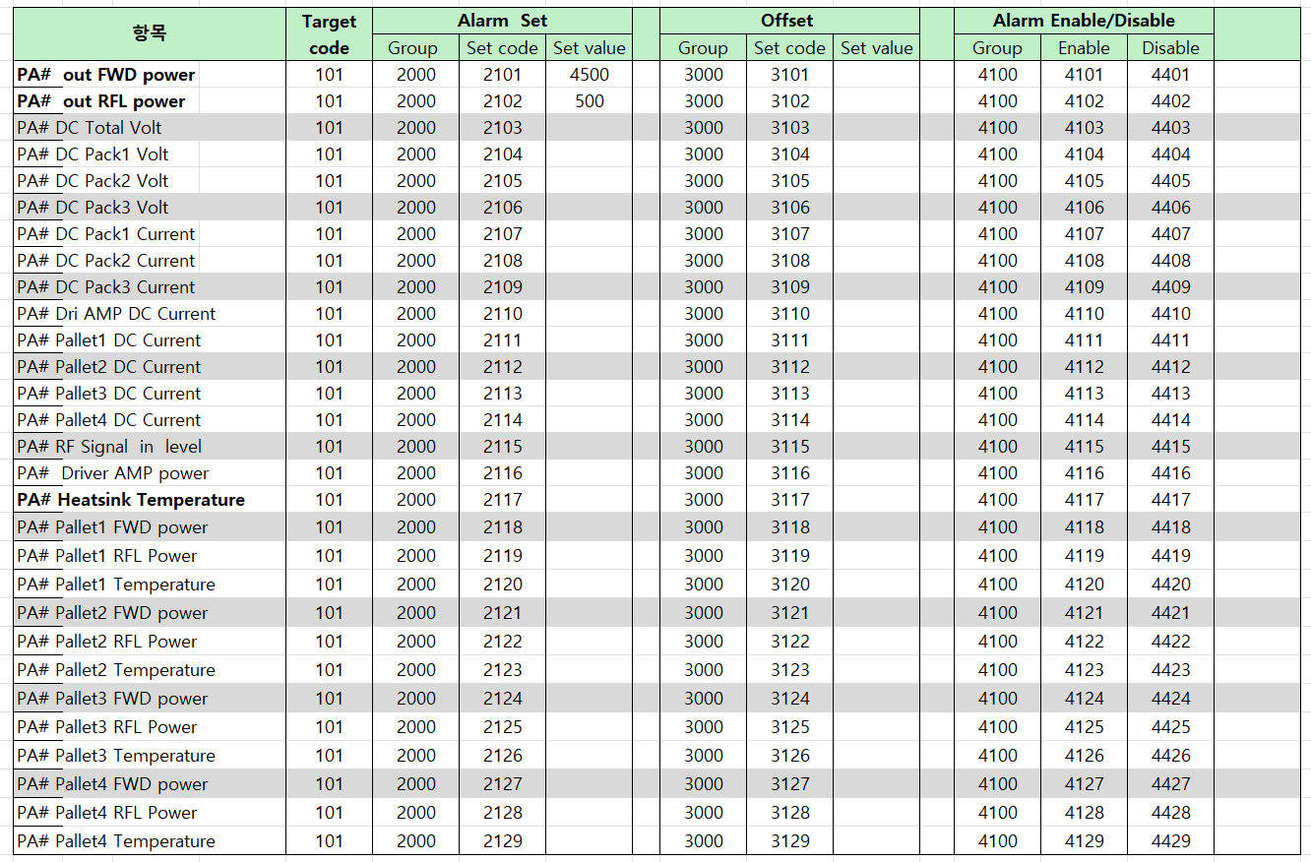

 |  | PA# Pallet4 FWD power |  |  |  | 101 | 2000 | 2127 |  |  | 3000 | 3127 | 4100 | 4127 | 4427
 |  | PA# Pallet4 RFL Power |  |  |  | 101 | 2000 | 2128 |  |  | 3000 | 3128 | 4100 | 4128 | 4428
 |  | PA# Pallet4 Temperature |  |  |  | 101 | 2000 | 2129 |  |  | 3000 | 3129 | 4100 | 4129 | 4429

 |  |  |  | 전체 PA unit에 동시 제어시 |  |  | Target code |  | 444 | 전송
 |  | EX) | Paunit R2 9번 PA unit 의 Heatsink Temperature의 Alarm Level값을 변경시
 |  |  |  | Target No |  | 209
 |  |  |  | Alarm set Group |  | 2000
 |  |  |  | Set code |  | 2117
 |  |  |  | Set Value |  | 654 |  | 64.5 | ℃ 로 변경 code

 | AGC Control

 |  | PID 제어방식 채용

 |  |  | Target Volt , Current Volt 차이의 1/2씩 접근하는 방식
 |  |  | 간격은 10mS 간격으로 동작
 |  | 10mS 간격으로
 |  |  | if TargetVolt > CurrentVolt then
 |  |  |  | TargetVolt - CurrentVolt = DiffVolt * 0.5 = D_Volt
 |  |  |  | CurrentVolt + D_Volt = AttackVolt
 |  |  | if TargetVolt < CurrentVolt then
 |  |  |  | CurrentVolt - TargetVolt = DiffVolt * 0.5 = D_Volt
 |  |  | if D_Volt > 5mV then
 |  |  |  | AttackVolt => DA out
 |  |  |  | else
 |  |  |  | CurrentVolt => DA out

 |  | 이렇게 하면 2차 함수 곡선으로 Target Volt에 접근한다

 |  | PID 제어방식 채용

 |  |  | Target Volt , Current Volt 차이의 1/2씩 접근하는 방식
 |  |  | 간격은 10mS 간격으로 동작
 |  | 10mS 간격으로
 |  |  | if TargetVolt > CurrentVolt then
 |  |  |  | TargetVolt - CurrentVolt = DiffVolt * 0.5 = D_Volt
 |  |  |  | CurrentVolt + D_Volt = AttackVolt
 |  |  | if TargetVolt < CurrentVolt then
 |  |  |  | CurrentVolt - TargetVolt = DiffVolt * 0.5 = D_Volt
 |  |  | if D_Volt > 5mV then
 |  |  |  | AttackVolt => DA out
 |  |  |  | else
 |  |  |  | CurrentVolt => DA out

 |  | 이렇게 하면 2차 함수 곡선으로 Target Volt에 접근한다

05_MCUpinMap
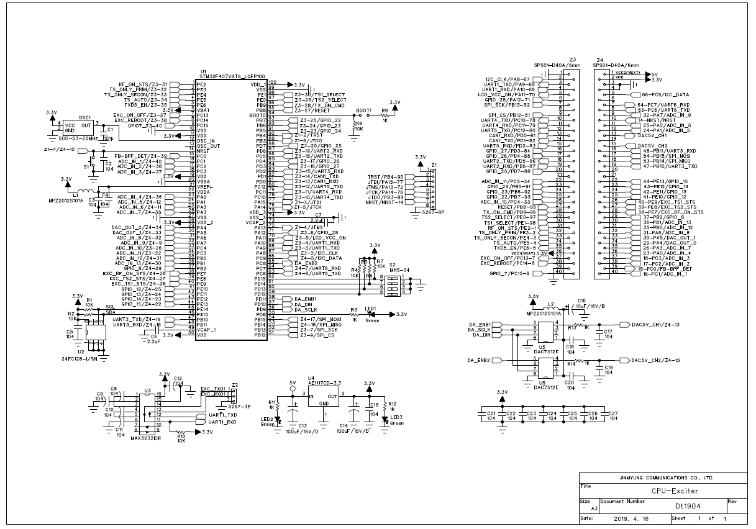
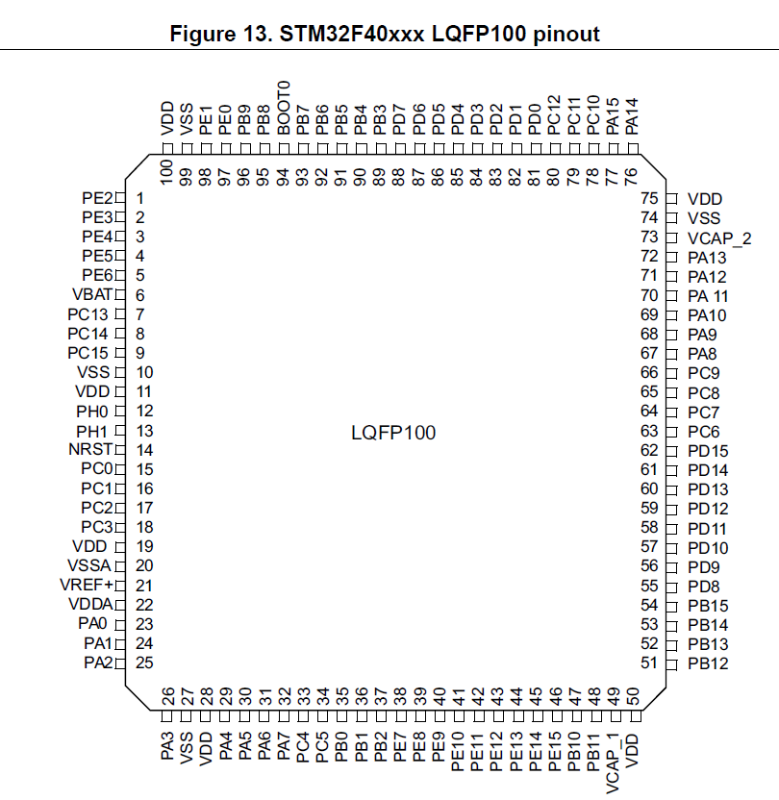
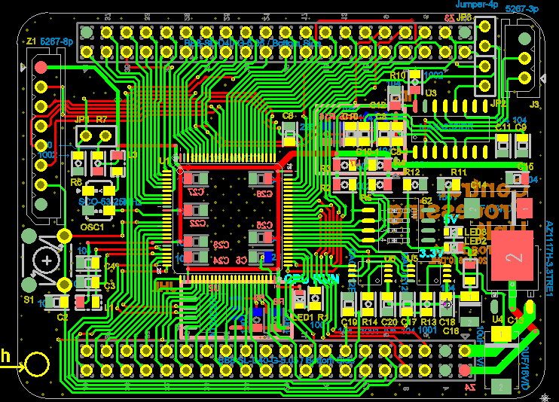
 |  |  | RFQ_5kPAmainCPU_Pin구성( STM32F407VGT6_LQFP100)

 |  | BCB_Pin | PIN NO | SW Pin | 기본용도1 | MX setting | PA unit 용도 | PA unit 용도설명 | 연결 chip No | 기본용도2
 | 14 | Z4-10 | 14 | NRST | Z1-7 | MCU Reset
 | 23 | Z4-36 | 23 | PA00 | ADC_in_4 | Plt3_Cur23 | Pallet 3 DC Current ADC in | ADC2_In0
 | 24 | Z4-12 | 24 | PA01 | IO_o | nc | Pallet 6 DC Curr ADC in | ADC1_in1 | Pallet 6 DC Curr ADC in
 | 25 | Z4-11 | 25 | PA02 | IO_o | nc | nc
 | 26 | Z4-35 | 26 | PA03 | ADC2_In3 | Plt4_Cur26 | Pallet 4 DC Current ADC in | ADC2_In3
 | 29 | Z4-34 | 29 | PA04 | IO_o | nc | nc | nc | 0 ~ 3V 전압출력 | DAC_OUT_0
 | 30 | Z4-33 | 30 | PA05 | IO_o | nc | nc | nc | 0 ~ 3V 전압출력 | DAC_OUT_1
 | 31 | Z4-32 | 31 | PA06 | IO_o | nc | nc | ADC2_In6 | Pallet 5 DC Current ADC in | 10
 | 32 | Z4-09 | 32 | PA07 | ADC_in_9 | IF422ENB | IF brd RS422 TX ENB
 | 67 | Z3-02 | 67 | PA08 | I2C3_SCL | DCpack_SCL | DC Pack I2C SCL |  | PCA9515A-2 = Z1-9
 | 68 | Z3-03 | 68 | PA09 | USART1_TX | USART1_TX | PA 전면 Momitor Com TX |  | MAX3232-10 | UART1 TX(AF7)
 | 69 | Z3-04 | 69 | PA10 | USART1_RX | USART1_RX | PA 전면 Momitor Com RX |  | MAX3232-11 | UART1 RX(AF7)
 | 70 | Z3-05 | 70 | PA11 | IO_O | nc | DC PWR Pack4 NOR Sts in |  | PT1 TLP291_4-16
 | 71 | Z3-06 | 71 | PA12 | IO_i | PS3_NORi | DC PWR Pack3 NOR Sts in |  | PT1 TLP291_4-14
 | 72 | Z1-4 | 72 | PA13 | JTMS |  | SWD 연결 | Firm Down, Debug
 | 76 | Z1-5 | 76 | PA14 | JTCK |  | SWD 연결 | Firm Down, Debug
 | 77 | Z1-3 | 77 | PA15 | IO_O |  | JTDI | Slink 미사용으로 NC처리
 | 35 | Z4-31 | 35 | PB00 | ADC2_In8 | DC65v35 | Pallet DC 65V ADC in |  |  | 14
 | 36 | Z4-30 | 36 | PB01 | IO_i | STBcmdi | Standby Command in | From IF Board |  | 15
 | 37 | Z4-29 | 37 | PB02 | IO_i | RSTcmdi | Reset Command in | From IF Board |  | 16
 | 89 | Z1-6 | 89 | PB03 | JTDO |  | nc | Slink 미사용으로 NC처리
 | 90 | Z1-2 | 90 | PB04 | TRST |  | nc | Slink 미사용으로 NC처리
 | 91 | Z3-23 | 91 | PB05 | IO_o | FntSTB_led | PA Standby LED out | PA unit전면 | Z2-13 | 34
 | 92 | Z3-24 | 92 | PB06 | IO_O | nc | I2C1_SCL | EPROM 연결 | nc | I2C1_SCL
 | 93 | Z3-25 | 93 | PB07 | IO_O | nc | I2C1_SDA | EPROM 연결 | nc | I2C1_SDA
 | 95 | Z3-27 | 95 | PB08 | IO_o | FntON_led | PA On LED out | PA unit전면 | PT4 TLP291_4-4 = Z2-14 | 12
 | 96 | Z3-28 | 96 | PB09 | IO_o | FntFLT_led | PA Fault LED out | PA unit전면 | PT4 TLP291_4-6 = Z2-15
 | 47 | Z4-19 | 47 | PB10 | IO_i | COM6_ENBi | IF board Comm Enable |  | Low 떨어지면 Reponse TX | UART3 TX(AF7)
 | 48 | Z4-16 | 48 | PB11 | IO_O | nc | nc |  |  | UART3 RX(AF7)
 | 51 | Z3-09 | 51 | PB12 | IO_O | nc | nc | SPI CS | SPI CS
 | 52 | Z3-07 | 52 | PB13 | IO_O | nc | nc | SPI_SCK | SPI_SCK
 | 53 | Z4-18 | 53 | PB14 | IO_O | nc | nc | SPI_MiSO | SPI_MiSO
 | 54 | Z4-17 | 54 | PB15 | IO_O | nc | nc | SPI_MOSi | SPI_MOSi
 | 15 | Z4-39 | 15 | PC00 | IO_O | nc | nc |  |  | 9
1 | 16 | Z4-40 | 16 | PC01 | ADC2_In11 | PltDr_Cur16 | Pallet DPA DC Current ADC in | ADC2_In11
 | 17 | Z4-38 | 17 | PC02 | ADC2_In12 | Plt1_Cur17 | Pallet 1 DC Current ADC in | ADC2_In12
 | 18 | Z4-37 | 18 | PC03 | ADC_in13 | Plt2_Cur18 | Pallet 2 DC Current ADC in | ADC2_In13
 | 33 | Z3-26 | 33 | PC04 | ADC1_IN14 | RFLin33 | PA Out RFL power ADC in | ADC1_IN14 | Z2-11
 | 34 | Z3-22 | 34 | PC05 | ADC1_IN15 | FWDin34 | PA Out FWD power ADC in | ADC1_IN15 | Z2-10 | 13
 | 63 | Z4-08 | 63 | PC06 | UART6_TXD | UART6_TX | IF brd RS422통신 | IF brd의 Slave |  | UART6_TXD(AF8)
 | 64 | Z4-07 | 64 | PC07 | UART6_RXD | UART6_RX | IF brd RS422통신 | IF brd의 Slave |  | UART6_RXD(AF8)
 | 65 |  | 65 | PC08 | DA_ENB2 |  | 연결은 되었으나 미 사용
 | 66 | Z4-05 | 66 | PC09 | I2C3_SDA | DCpack_SDA | DC Pack I2C SDA |  | PCA9515A-3 = Z1-10
 | 78 | Z3-10 | 78 | PC10 | IO_o | DcPackOnO | DC Pack On CNTR out |  | PT2-TLP291-2 | UART4_TXD(AF8)
 | 79 | Z3-11 | 79 | PC11 | IO_i | DCps2_i | DC PWR Pack2 NOR Sts in |  | PT1 TLP291_4-12 | UART4_RXD(AF8)
 | 80 | Z3-12 | 80 | PC12 | IO_i | DCps1_i | DC PWR Pack1 NOR Sts in |  | PT1 TLP291_4-10 | UART5_TXD(AF8)
 | 7 | Z3-37 | 7 | PC13 | IO_o |  | nc
 | 8 | Z3-38 | 8 | PC14 | IO_o |  | nc
 | 9 | Z3-40 | 9 | PC15 | IO_o |  | nc
 |  | Z4_13 |  | PC8 | IO_o | DA_ENB2 | nc |  | DAC 5V out Z4-15
 | 81 | Z3-13 | 81 | PD00 | i2C3_ENB | I2C3_ENB | DC Pack I2C COM Enable |  | PCA9515A-5 | CAN1_RXD
 | 82 | Z3-14 | 82 | PD01 | IO_i | Addr1 | PA Address 1 |  | PT3 TLP291_4-16 = Z2-5 | CAN1_TXD
 | 83 | Z3-15 | 83 | PD02 | IO_i | ACinSts | PA Unit AC in Ststus in |  | PT6 - 4 | UART5_RXD(AF8)
 | 84 | Z3-16 | 84 | PD03 | IO_i | Addr2 | PA Address 2 |  | PT3 TLP291_4-14 = Z2-6 | 31
 | 85 | Z3-17 | 85 | PD04 | IO_i | Addr4 | PA Address 4 |  | PT3 TLP291_4-12 = Z2-7 | 32
 | 86 | Z3-18 | 86 | PD05 | UART2_TXD | MuxTX2 | MUX 232 COM TX | MUX Brd 통신 | U4_SN65HVD11DR-4 | UART2 TX(AF7)
 | 87 | Z3-19 | 87 | PD06 | UART2_RXD | MuxRX2 | MUX 232 COM RX | MUX Brd 통신 | U5_SN65HVD11DR-1 | UART2 RX(AF7)
 | 88 | Z3-20 | 88 | PD07 | IO_i | Addr8 | PA Address 8 |  | PT3 TLP291_4-10 = Z2-8 | 33
 | 55 | NC | 55 | PD08 | IO_O | CPUrun_Led | CPU_Run led | CPU_PCB 내
 | 56 |  | 56 | PD09 | DA_SCLK | Not Used | 연결은 되었으나 미 사용 |  |  | LJH DAC
 | 57 |  | 57 | PD10 | DA_Din | Not Used | 연결은 되었으나 미 사용 |  |  | LJH DAC
 | 58 | Z4_15 | 58 | PD11 | DA_ENB1 | Not Used | 연결은 되었으나 미 사용 |  |  | LJH DAC
 | 59 | NC | 59 | PD12 | IO_i |  | Address8 | 전면 로타리 설정 |  | CPU_BRD위 ADD
 | 60 | NC | 60 | PD13 | IO_i |  | Address4 | 전면 로타리 설정 |  | CPU_BRD위 ADD
 | 61 | NC | 61 | PD14 | IO_i |  | Address2 | 전면 로타리 설정 |  | CPU_BRD위 ADD
 | 62 | NC | 62 | PD15 | IO_i |  | Address1 | 전면 로타리 설정 |  | CPU_BRD위 ADD
 |  | NC |  | PD9 | IO_O | nc | nc | 미 사용
 | 97 | Z3-29 | 97 | PE00 | IO_i | MUXrfOnStsi | PA RF On Status in | From MUX board | PT5 TLP291-4 = Z5-6
 | 98 | Z3-30 | 98 | PE01 | IO_O |  | nc
 | 1 | Z3-31 | 1 | PE02 | IO_O | MUX_RFonO | MUX brd RF On CNTR Out | DPA Bais On출력 | PT7 TLP291-2 = Z5-8
 | 2 | Z3-32 | 2 | PE03 | IO_o | nc | nc
 | 3 | Z3-33 | 3 | PE04 | IO_o | nc | nc
 | 4 | Z3-34 | 4 | PE05 | IO_o | nc | nc
 | 5 | Z3-35 | 5 | PE06 | IO_o | nc | nc
 | 38 | Z4-28 | 38 | PE07 | IO_i | RFONcmdi | RF Enable Command in | From IF Board |  | 17
 | 39 | Z4-27 | 39 | PE08 | IO_O | FLTstsO | PA Fault Status out | to IF Board |  | 18
 | 40 | Z4-26 | 40 | PE09 | IO_O | ONstsO | PA ON Status out | to IF Board |  | 19
 | 41 | Z4-25 | 41 | PE10 | IO_O | nc | nc |  |  | 20
 | 42 | Z4-24 | 42 | PE11 | IO_O | nc | nc |  |  | 21
 | 43 | Z4-23 | 43 | PE12 | IO_14 | DCpkNorLed | DC Pack Comm Normal LED |  |  | 22
 | 44 | Z4-22 | 44 | PE13 | IO_15 | MUXcomLed | MUX Comm 점멸LED |  |  | 23
 | 45 | NC | 45 | PE14 | IO_O | Very High set | EEPROM_SCL | I2C SCL | 24FC128 | ljh EEROM
 | 46 | NC | 46 | PE15 | IO | Very High set | EEPROM_SCL | I2C SDA | 24FC128 | ljh EEROM
 | 76 | Z1-5 | 76 | PA14 | JTCK |  | SWD 연결 | Firm Down, Debug
 | 89 | Z1-6 | 89 | PB03 | JTDO |  | nc | Slink 미사용으로 NC처리
 |  | Z3-01 |  |  |  |  | GND
 |  | Z3-08 |  |  |  |  | nc
 |  | Z3-21 |  |  |  |  | nc |  | nc
 |  | Z3-36 |  |  |  |  | Vbat (SuperC 불필요) | +3.3에 연결
 |  | Z3-39 |  |  |  |  | GND
 |  | Z4-01 |  |  |  |  | 5V-C
 |  | Z4-02 |  |  |  |  | VDD 3.3V in
 |  | Z4-03 |  |  |  |  | GND
 |  | Z4-04 |  |  |  |  | GND
 |  | Z4-06 |  |  |  |  | nc
 |  | Z4-13 |  |  |  |  | DAC 1 | U5 DACO7512-4pin
 |  | Z4-14 |  |  |  | nc | nc
 |  | Z4-15 |  |  |  |  | DAC 1 | U6 DACO7512-4pin
 | 49 | NC | 49 |  | VCAP_1
 | 12 | NC | 12 |  | OSC_IN
 | 13 | NC | 13 |  | OSC_Out
 | 21 | NC | 21 |  | VREF+
 | 22 | NC | 22 |  | VDDA
 | 94 | NC | 94 |  | BOOT0
 | 6 | +3.3V | 6 |  | VBAT
 | 11 | +3.3V | 11 |  | VDD
 | 19 | +3.3V | 19 |  | VDD
 | 28 | +3.3V | 28 |  | VDD_2
 | 50 | +3.3V | 50 |  | VDD
 | 75 | +3.3V | 75 |  | VDD3
 | 100 | +3.3V | 100 |  | VDD_1
 | 73 | 2.2uF | 73 |  | VCAP_2
 | 10 | GND | 10 |  | VSS
 | 20 | GND | 20 |  | VSSA
 | 27 | GND | 27 |  | VSS
 | 74 | GND | 74 |  | VSS
 | 99 | GND | 99 |  | VSS

1.2_3.6 EEPROM_
 | PA CPU 외부EEPROM Read Write 동작

 | External EEPROM Data 기록 및 읽기

 | Read
 |  | 계획서 반영
 | Write
 |  | 계획서 반영
1 | Target EPROM : 24FC128-1 |  |  | 사용CPU : STM32F407
2 | 통신 방법
 |  | I2C 통신 |  | 100kbps |  | Normal mode

 |  |  |  | Mapping |  | pin No
 |  | I2C1_SCL |  | PE14 |  | 45
 |  | I2C1_SDA |  | PE15 |  | 46

 | 항목 정의 |  |  | 범위 |  | 변수 형 | 설명
 |  |  |  |  |  |  | 10" = 1000
 | 2차원 Data Array
 | 각 항목은 1차원 Array로
 |  | Data 16bit Word로 구성됨
 |  | Code : 각 항목을 구분하는 값
 |  | Value : 그 항목의 setting값을 나타 냄

 | 항목 설명
 |  | Analog Offset
 |  | 운용자가 Current Analog값을 1 ~ 200 %까 변경 가능케 하는 값임
 |  | Default : 100 | %로 ADC 연산시는 = 1로 됨
 |  | Enable / Disable
 |  | Analog현재 값이 alarm level 범위를 벗어나 Delay(10mS) 경과할 시 그 항목에 Alarm Bit를 세울 것인지 판단하는 것
 |  | Alarm level
 |  | 현재 값이 Alarm처리되는 값을 낱아 냄
 |  | Delay
 |  | Alarm값이 Delay 값(10mS 단위)후 Alarm 처리 되는 값을 나타냄

Alarm 처리 Array
 | PA unit#
 |  | Item | Analog Offset |  |  | ENB/Dis |  |  | Alarm Level |  |  | Delay(10mS)
 |  |  | PAary 0 | Code | Value | PAary 1 | Code | Value | PAary 2 | Code | Value | PAary 3 | Code | Value
 | 1 | PA# out FWD power Alarm | Aoffset(0) | 2401 | 100 | AlmEnb(0) | 3401 | 0 | AlmLvl(0) | 4401 | 100 | AlmDel(0) | 5401 | 1 |  | PA# out FWD power Alarm | AlmEnb(0)
 | 2 | PA# out RFL power Alarm | Aoffset(1) | 2402 | 100 | AlmEnb(1) | 3402 | 0 | AlmLvl(1) | 4402 | 660 | AlmDel(1) | 5402 | 300 |  | PA# out RFL power Alarm | AlmEnb(1)
 | 3 | PA# DC Total Volt Alarm | Aoffset(2) | 2403 | 100 | AlmEnb(2) | 3403 | 0 | AlmLvl(2) | 4403 | 660 | AlmDel(2) | 5403 | 300 |  | PA# DC Total Volt Alarm | AlmEnb(2)
 | 4 | PA# DC Pack1 Volt Alarm | Aoffset(3) | 2404 | 100 | AlmEnb(3) | 3404 | 0 | AlmLvl(3) | 4404 | 660 | AlmDel(3) | 5404 | 300 |  | PA# DC Pack1 Volt Alarm | AlmEnb(3)
 | 5 | PA# DC Pack2 Volt Alarm | Aoffset(4) | 2405 | 100 | AlmEnb(4) | 3405 | 0 | AlmLvl(4) | 4405 | 660 | AlmDel(4) | 5405 | 300 |  | PA# DC Pack2 Volt Alarm | AlmEnb(4)
 | 6 | PA# DC Pack3 Volt Alarm | Aoffset(5) | 2406 | 100 | AlmEnb(5) | 3406 | 0 | AlmLvl(5) | 4406 | 660 | AlmDel(5) | 5406 | 300 |  | PA# DC Pack3 Volt Alarm | AlmEnb(5)
 | 7 | PA# DC Pack1 Current Alarm | Aoffset(6) | 2407 | 100 | AlmEnb(6) | 3407 | 0 | AlmLvl(6) | 4407 | 500 | AlmDel(6) | 5407 | 300 |  | PA# DC Pack1 Current Alarm | AlmEnb(6)
 | 8 | PA# DC Pack2 Current Alarm | Aoffset(7) | 2408 | 100 | AlmEnb(7) | 3408 | 0 | AlmLvl(7) | 4408 | 500 | AlmDel(7) | 5408 | 300 |  | PA# DC Pack2 Current Alarm | AlmEnb(7)
 | 9 | PA# DC Pack3 Current Alarm | Aoffset(8) | 2409 | 100 | AlmEnb(8) | 3409 | 0 | AlmLvl(8) | 4409 | 500 | AlmDel(8) | 5409 | 300 |  | PA# DC Pack3 Current Alarm | AlmEnb(8)
 | 10 | PA# Dri AMP DC Current Alarm | Aoffset(9) | 2410 | 100 | AlmEnb(9) | 3410 | 0 | AlmLvl(9) | 4410 | 400 | AlmDel(9) | 5410 | 300 |  | PA# Dri AMP DC Current Alarm | AlmEnb(9)
 | 11 | PA# RF Signal in level Alarm | Aoffset(10) | 2411 | 100 | AlmEnb(10) | 3411 | 0 | AlmLvl(10) | 4411 | 400 | AlmDel(10) | 5411 | 300 |  | PA# RF Signal in level Alarm | AlmEnb(10)
 | 12 | PA# Driver AMP power Alarm | Aoffset(11) | 2412 | 100 | AlmEnb(11) | 3412 | 0 | AlmLvl(11) | 4412 | 400 | AlmDel(11) | 5412 | 300 |  | PA# Driver AMP power Alarm | AlmEnb(11)
 | 13 | PA# Heatsink Temperature Alarm | Aoffset(12) | 2413 | 100 | AlmEnb(12) | 3413 | 0 | AlmLvl(12) | 4413 | 400 | AlmDel(12) | 5413 | 1000 |  | PA# Heatsink Temperature Alarm | AlmEnb(12)
 | 14 | PA# Pallet1 FWD power Alarm | Aoffset(13) | 2414 | 100 | AlmEnb(13) | 3414 | 0 | AlmLvl(13) | 4414 | 20 | AlmDel(13) | 5414 | 100 |  | PA# Pallet1 FWD power Alarm | AlmEnb(13)
 | 15 | PA# Pallet1 RFL Power Alarm | Aoffset(14) | 2415 | 100 | AlmEnb(14) | 3415 | 0 | AlmLvl(14) | 4415 | 10 | AlmDel(14) | 5415 | 10 |  | PA# Pallet1 RFL Power Alarm | AlmEnb(14)
 | 16 | PA# Pallet1 Temperature Alarm | Aoffset(15) | 2416 | 100 | AlmEnb(15) | 3416 | 0 | AlmLvl(15) | 4416 | 600 | AlmDel(15) | 5416 | 1000 |  | PA# Pallet1 Temperature Alarm | AlmEnb(15)
 | 17 | PA# Pallet1 DC Current Alarm | Aoffset(16) | 2417 | 100 | AlmEnb(16) | 3417 | 0 | AlmLvl(16) | 4417 | 150 | AlmDel(16) | 5417 | 100 |  | PA# Pallet1 DC Current Alarm | AlmEnb(16)
 | 18 | PA# Pallet2 FWD power Alarm | Aoffset(17) | 2418 | 100 | AlmEnb(17) | 3418 | 0 | AlmLvl(17) | 4418 | 20 | AlmDel(17) | 5418 | 100 |  | PA# Pallet2 FWD power Alarm | AlmEnb(17)
 | 19 | PA# Pallet2 RFL Power Alarm | Aoffset(18) | 2419 | 100 | AlmEnb(18) | 3419 | 0 | AlmLvl(18) | 4419 | 600 | AlmDel(18) | 5419 | 10 |  | PA# Pallet2 RFL Power Alarm | AlmEnb(18)
 | 20 | PA# Pallet2 Temperature Alarm | Aoffset(19) | 2420 | 100 | AlmEnb(19) | 3420 | 0 | AlmLvl(19) | 4420 | 150 | AlmDel(19) | 5420 | 1000 |  | PA# Pallet2 Temperature Alarm | AlmEnb(19)
 | 21 | PA# Pallet2 DC Current Alarm | Aoffset(20) | 2421 | 100 | AlmEnb(20) | 3421 | 0 | AlmLvl(20) | 4421 | 150 | AlmDel(20) | 5421 | 100 |  | PA# Pallet2 DC Current Alarm | AlmEnb(20)
 | 22 | PA# Pallet3 FWD power Alarm | Aoffset(21) | 2422 | 100 | AlmEnb(21) | 3422 | 0 | AlmLvl(21) | 4422 | 900 | AlmDel(21) | 5422 | 100 |  | PA# Pallet3 FWD power Alarm | AlmEnb(21)
 | 23 | PA# Pallet3 RFL Power Alarm | Aoffset(22) | 2423 | 100 | AlmEnb(22) | 3423 | 0 | AlmLvl(22) | 4423 | 150 | AlmDel(22) | 5423 | 10 |  | PA# Pallet3 RFL Power Alarm | AlmEnb(22)
 | 24 | PA# Pallet3 Temperature Alarm | Aoffset(23) | 2424 | 100 | AlmEnb(23) | 3424 | 0 | AlmLvl(23) | 4424 | 20 | AlmDel(23) | 5424 | 1000 |  | PA# Pallet3 Temperature Alarm | AlmEnb(23)
 | 25 | PA# Pallet3 DC Current Alarm | Aoffset(24) | 2425 | 100 | AlmEnb(24) | 3425 | 0 | AlmLvl(24) | 4425 | 150 | AlmDel(24) | 5425 | 100 |  | PA# Pallet3 DC Current Alarm | AlmEnb(24)
 | 26 | PA# Pallet4 FWD power Alarm | Aoffset(25) | 2426 | 100 | AlmEnb(25) | 3426 | 0 | AlmLvl(25) | 4426 | 900 | AlmDel(25) | 5426 | 100 |  | PA# Pallet4 FWD power Alarm | AlmEnb(25)
 | 27 | PA# Pallet4 RFL Power Alarm | Aoffset(26) | 2427 | 100 | AlmEnb(26) | 3427 | 0 | AlmLvl(26) | 4427 | 20 | AlmDel(26) | 5427 | 10 |  | PA# Pallet4 RFL Power Alarm | AlmEnb(26)
 | 28 | PA# Pallet4 Temperature Alarm | Aoffset(27) | 2428 | 100 | AlmEnb(27) | 3428 | 0 | AlmLvl(27) | 4428 | 600 | AlmDel(27) | 5428 | 1000 |  | PA# Pallet4 Temperature Alarm | AlmEnb(27)
 | 29 | PA# Pallet4 DC Current Alarm | Aoffset(28) | 2429 | 100 | AlmEnb(28) | 3429 | 0 | AlmLvl(28) | 4429 | 150 | AlmDel(28) | 5429 | 100 |  | PA# Pallet4 DC Current Alarm | AlmEnb(28)
 | 30 | PA# Gain Volt Adjust volt | Aoffset(29) | 2430 | 100 | AlmEnb(29) | 3430 | 0 | AlmLvl(29) | 4430 | 6500 | AlmDel(29) | 5430 | not used |  | PA# Gain Volt Adjust volt | AlmEnb(29)
 | 31 | PA# Phase Volt Adjust volt | Aoffset(30) | 2431 | 100 | AlmEnb(30) | 3431 | 0 | AlmLvl(30) | 4431 | 5400 | AlmDel(30) | 5431 | not used |  | PA# Phase Volt Adjust volt | AlmEnb(30)
 | 32 | Spare 1 | Aoffset(31) | 2432 | 100 | AlmEnb(31) | 3432 | 0 | AlmLvl(31) | 4432 | 5400 | AlmDel(31) | 5432 | not used |  | Spare 1 | AlmEnb(31)
 | 33 | DC_Pack1 Comm Alarm | Aoffset(32) | 2433 | not used | AlmEnb(32) | 3433 | 0 | AlmLvl(32) | 4433 | not used | AlmDel(32) | 5433 | not used |  | DC_Pack1 Comm Alarm | AlmEnb(32)
 | 34 | DC_Pack2 Comm Alarm | Aoffset(33) | 2434 | not used | AlmEnb(33) | 3434 | 0 | AlmLvl(33) | 4434 | not used | AlmDel(33) | 5434 | not used |  | DC_Pack2 Comm Alarm | AlmEnb(33)
 | 35 | DC_Pack2 Comm Alarm | Aoffset(34) | 2435 | not used | AlmEnb(34) | 3435 | 0 | AlmLvl(34) | 4435 | not used | AlmDel(34) | 5435 | not used |  | DC_Pack2 Comm Alarm | AlmEnb(34)
 | 36 | PA Mux Board Comm Alarm | Aoffset(35) | 2436 | not used | AlmEnb(35) | 3436 | 0 | AlmLvl(35) | 4436 | not used | AlmDel(35) | 5436 | not used |  | PA Mux Board Comm Alarm | AlmEnb(35)
 | 37 | Spare 2 | Aoffset(36) | 2437 | not used | AlmEnb(36) | 3437 | 0 | AlmLvl(36) | 4437 | not used | AlmDel(36) | 5437 | not used |  | Spare 2 | AlmEnb(36)
 | 38 | Spare 3 | Aoffset(37) | 2438 | not used | AlmEnb(37) | 3438 | 0 | AlmLvl(37) | 4438 | not used | AlmDel(37) | 5438 | not used |  | Spare 3 | AlmEnb(37)
 | 39 | Spare 4 | Aoffset(38) | 2439 | not used | AlmEnb(38) | 3439 | 0 | AlmLvl(38) | 4439 | not used | AlmDel(38) | 5439 | not used |  | Spare 4 | AlmEnb(38)
 | 40 | Spare 5 | Aoffset(39) | 2440 | not used | AlmEnb(39) | 3440 | 0 | AlmLvl(39) | 4440 | not used | AlmDel(39) | 5440 | not used |  | Spare 5 | AlmEnb(39)

Analog Process Table |  |  |  |  |  |  |  |  |  |  |  |  |  |  | Array NO |  | 0,7,8,9 : Blank처리
 |  |  |  |  |  |  |  |  |  |  |  |  |  |  |  |  | Array Value : Real Number
 | Proc NO | Item | Source | ADCinAry() | Vlt() | 5차 | 4차 | 3차 | 2차 | 1차 | 상수 | Offset() | ValUnt() | IF TX Arry() | Disp Function |  |  | 5차 | 4차 | 3차 | 2차 | 1차 | 상수
 | 1 | PA# out FWD power | ADC1_IN15 | ADCinAry(0) | Avlt(0) | Fnc5th(0) | Fnc4th(0) | Fnc3th(0) | Fnc2th(0) | Fnc1th(0) | FncCnt(0) | Aoffset(0) | PAnal(0) | PA_Sts(13) | Y=0.4804*X^5-72.309*X^4+162.7*X^3+614.12*X^2-45.267*X+3.8793 |  |  | 0.4804 | -72.309 | 162.7 | 614.12 | -45.267 | 3.8793
 | 2 | PA# out RFL power | ADC1_IN14 | ADCinAry(1) | Avlt(1) | Fnc5th(1) | Fnc4th(1) | Fnc3th(1) | Fnc2th(1) | Fnc1th(1) | FncCnt(1) | Aoffset(1) | PAnal(1) | PA_Sts(14) | Y=0.02402*X^5-3.61545*X^4+8.135*X^3+30.706*X^2-2.26335*X+0.193965 |  |  | 0.02402 | -3.61545 | 8.135 | 30.706 | -2.26335 | 0.193965
 | 3 | PA# Heatsink Temperature | MxAry(5) | ADCinAry(2) | Avlt(2) | Fnc5th(2) | Fnc4th(2) | Fnc3th(2) | Fnc2th(2) | Fnc1th(2) | FncCnt(2) | Aoffset(2) | PAnal(2) | PA_Sts(15) | Y=94.82*X^2-670.55*X+1376.4 |  |  | 0 | 0 | 0 | 94.82 | -670.55 | 1376.4
 | 4 | PA# DC Total Volt | ADC2_IN8 | ADCinAry(3) | Avlt(3) | Fnc5th(3) | Fnc4th(3) | Fnc3th(3) | Fnc2th(3) | Fnc1th(3) | FncCnt(3) | Aoffset(3) | PAnal(3) | PA_Sts(16) | Y=4.66115*X |  |  | 0 | 0 | 0 | 0 | 4.66115 | 0
 | 5 | PA# DC Pack1 Volt | DcPk1V | - | - | Fnc5th(4) | Fnc4th(4) | Fnc3th(4) | Fnc2th(4) | Fnc1th(4) | FncCnt(4) | Aoffset(4) | PAnal(4) | PA_Sts(17) | Y=X (DC Pack 환산값 : BYPASS, Avlt·다항식 생략) |  |  | 0 | 0 | 0 | 0 | 1 | 0
 | 6 | PA# DC Pack2 Volt | DcPk2V | - | - | Fnc5th(5) | Fnc4th(5) | Fnc3th(5) | Fnc2th(5) | Fnc1th(5) | FncCnt(5) | Aoffset(5) | PAnal(5) | PA_Sts(18) | Y=X (DC Pack 환산값 : BYPASS, Avlt·다항식 생략) |  |  | 0 | 0 | 0 | 0 | 1 | 0
 | 7 | PA# DC Pack3 Volt | DcPk3V | - | - | Fnc5th(6) | Fnc4th(6) | Fnc3th(6) | Fnc2th(6) | Fnc1th(6) | FncCnt(6) | Aoffset(6) | PAnal(6) | PA_Sts(19) | Y=X (DC Pack 환산값 : BYPASS, Avlt·다항식 생략) |  |  | 0 | 0 | 0 | 0 | 1 | 0
 | 8 | PA# DC Pack1 Current | DcPk1A | - | - | Fnc5th(7) | Fnc4th(7) | Fnc3th(7) | Fnc2th(7) | Fnc1th(7) | FncCnt(7) | Aoffset(7) | PAnal(7) | PA_Sts(20) | Y=X (DC Pack 환산값 : BYPASS, Avlt·다항식 생략) |  |  | 0 | 0 | 0 | 0 | 1 | 0
 | 9 | PA# DC Pack2 Current | DcPk2A | - | - | Fnc5th(8) | Fnc4th(8) | Fnc3th(8) | Fnc2th(8) | Fnc1th(8) | FncCnt(8) | Aoffset(8) | PAnal(8) | PA_Sts(21) | Y=X (DC Pack 환산값 : BYPASS, Avlt·다항식 생략) |  |  | 0 | 0 | 0 | 0 | 1 | 0
 | 10 | PA# DC Pack3 Current | DcPk3A | - | - | Fnc5th(9) | Fnc4th(9) | Fnc3th(9) | Fnc2th(9) | Fnc1th(9) | FncCnt(9) | Aoffset(9) | PAnal(9) | PA_Sts(22) | Y=X (DC Pack 환산값 : BYPASS, Avlt·다항식 생략) |  |  | 0 | 0 | 0 | 0 | 1 | 0
 | 11 | PA# RF Signal in level | MxAry(3) | ADCinAry(10) | Avlt(10) | Fnc5th(10) | Fnc4th(10) | Fnc3th(10) | Fnc2th(10) | Fnc1th(10) | FncCnt(10) | Aoffset(10) | PAnal(10) | PA_Sts(23) | Y=1.63*X^4-5.91*X^3+2.58*X^2+119.7*X+48.4 |  |  | 0 | 1.63 | -5.91 | 2.58 | 119.7 | 48.4
 | 12 | PA# Driver AMP power | MxAry(4) | ADCinAry(11) | Avlt(11) | Fnc5th(11) | Fnc4th(11) | Fnc3th(11) | Fnc2th(11) | Fnc1th(11) | FncCnt(11) | Aoffset(11) | PAnal(11) | PA_Sts(24) | Y=0.286*X^3+2.608*X^2+2.351*X-0.268 |  |  | 0 | 0 | 0.286 | 2.608 | 2.351 | -0.268
 | 13 | PA# Dri AMP DC Current | ADC2_IN11 | ADCinAry(12) | Avlt(12) | Fnc5th(12) | Fnc4th(12) | Fnc3th(12) | Fnc2th(12) | Fnc1th(12) | FncCnt(12) | Aoffset(12) | PAnal(12) | PA_Sts(25) | Y=-4.19*X^3+13.78*X^2+110.5*X+4.99 |  |  | 0 | 0 | -4.19 | 13.78 | 110.5 | 4.99
 | 14 | PA# Pallet1 FWD power | MxAry(8) | ADCinAry(13) | Avlt(13) | Fnc5th(13) | Fnc4th(13) | Fnc3th(13) | Fnc2th(13) | Fnc1th(13) | FncCnt(13) | Aoffset(13) | PAnal(13) | PA_Sts(26) | Y=69.19*X^4-511.93*X^3-116*X^2+85.82*X-15.12 |  |  | 0 | 69.19 | -511.93 | -116 | 85.82 | -15.12
 | 15 | PA# Pallet1 RFL Power | MxAry(9) | ADCinAry(14) | Avlt(14) | Fnc5th(14) | Fnc4th(14) | Fnc3th(14) | Fnc2th(14) | Fnc1th(14) | FncCnt(14) | Aoffset(14) | PAnal(14) | PA_Sts(27) | Y=0.02402*X^5-3.61545*X^4+8.135*X^3+30.706*X^2-2.26335*X+0.193965 |  |  | 0.02402 | -3.61545 | 8.135 | 30.706 | -2.26335 | 0.193965
 | 16 | PA# Pallet1 Temperature | MxAry(10) | ADCinAry(15) | Avlt(15) | Fnc5th(15) | Fnc4th(15) | Fnc3th(15) | Fnc2th(15) | Fnc1th(15) | FncCnt(15) | Aoffset(15) | PAnal(15) | PA_Sts(28) | Y=5.6047*X |  |  | 0 | 0 | 0 | 0 | 5.6047 | 0
 | 17 | PA# Pallet1 DC Current | ADC2_In12 | ADCinAry(16) | Avlt(16) | Fnc5th(16) | Fnc4th(16) | Fnc3th(16) | Fnc2th(16) | Fnc1th(16) | FncCnt(16) | Aoffset(16) | PAnal(16) | PA_Sts(29) | Y=-4.19*X^3+13.78*X^2+110.5*X+4.99 |  |  | 0 | 0 | -4.19 | 13.78 | 110.5 | 4.99
 | 18 | PA# Pallet2 FWD power | MxAry(11) | ADCinAry(17) | Avlt(17) | Fnc5th(17) | Fnc4th(17) | Fnc3th(17) | Fnc2th(17) | Fnc1th(17) | FncCnt(17) | Aoffset(17) | PAnal(17) | PA_Sts(30) | Y=69.19*X^4-511.93*X^3-116*X^2+85.82*X-15.12 |  |  | 0 | 69.19 | -511.93 | -116 | 85.82 | -15.12
 | 19 | PA# Pallet2 RFL Power | MxAry(12) | ADCinAry(18) | Avlt(18) | Fnc5th(18) | Fnc4th(18) | Fnc3th(18) | Fnc2th(18) | Fnc1th(18) | FncCnt(18) | Aoffset(18) | PAnal(18) | PA_Sts(31) | Y=0.02402*X^5-3.61545*X^4+8.135*X^3+30.706*X^2-2.26335*X+0.193965 |  |  | 0.02402 | -3.61545 | 8.135 | 30.706 | -2.26335 | 0.193965
 | 20 | PA# Pallet2 Temperature | MxAry(13) | ADCinAry(19) | Avlt(19) | Fnc5th(19) | Fnc4th(19) | Fnc3th(19) | Fnc2th(19) | Fnc1th(19) | FncCnt(19) | Aoffset(19) | PAnal(19) | PA_Sts(32) | Y=5.6047*X |  |  | 0 | 0 | 0 | 0 | 5.6047 | 0
 | 21 | PA# Pallet2 DC Current | ADC2_IN13 | ADCinAry(20) | Avlt(20) | Fnc5th(20) | Fnc4th(20) | Fnc3th(20) | Fnc2th(20) | Fnc1th(20) | FncCnt(20) | Aoffset(20) | PAnal(20) | PA_Sts(33) | Y=-4.19*X^3+13.78*X^2+110.5*X+4.99 |  |  | 0 | 0 | -4.19 | 13.78 | 110.5 | 4.99
 | 22 | PA# Pallet3 FWD power | MxAry(14) | ADCinAry(21) | Avlt(21) | Fnc5th(21) | Fnc4th(21) | Fnc3th(21) | Fnc2th(21) | Fnc1th(21) | FncCnt(21) | Aoffset(21) | PAnal(21) | PA_Sts(34) | Y=69.19*X^4-511.93*X^3-116*X^2+85.82*X-15.12 |  |  | 0 | 69.19 | -511.93 | -116 | 85.82 | -15.12
 | 23 | PA# Pallet3 RFL Power | MxAry(15) | ADCinAry(22) | Avlt(22) | Fnc5th(22) | Fnc4th(22) | Fnc3th(22) | Fnc2th(22) | Fnc1th(22) | FncCnt(22) | Aoffset(22) | PAnal(22) | PA_Sts(35) | Y=0.02402*X^5-3.61545*X^4+8.135*X^3+30.706*X^2-2.26335*X+0.193965 |  |  | 0.02402 | -3.61545 | 8.135 | 30.706 | -2.26335 | 0.193965
 | 24 | PA# Pallet3 Temperature | MxAry(16) | ADCinAry(23) | Avlt(23) | Fnc5th(23) | Fnc4th(23) | Fnc3th(23) | Fnc2th(23) | Fnc1th(23) | FncCnt(23) | Aoffset(23) | PAnal(23) | PA_Sts(36) | Y=5.6047*X |  |  | 0 | 0 | 0 | 0 | 5.6047 | 0
 | 25 | PA# Pallet3 DC Current | ADC2_IN0 | ADCinAry(24) | Avlt(24) | Fnc5th(24) | Fnc4th(24) | Fnc3th(24) | Fnc2th(24) | Fnc1th(24) | FncCnt(24) | Aoffset(24) | PAnal(24) | PA_Sts(37) | Y=-4.19*X^3+13.78*X^2+110.5*X+4.99 |  |  | 0 | 0 | -4.19 | 13.78 | 110.5 | 4.99
 | 26 | PA# Pallet4 FWD power | MxAry(17) | ADCinAry(25) | Avlt(25) | Fnc5th(25) | Fnc4th(25) | Fnc3th(25) | Fnc2th(25) | Fnc1th(25) | FncCnt(25) | Aoffset(25) | PAnal(25) | PA_Sts(38) | Y=69.19*X^4-511.93*X^3-116*X^2+85.82*X-15.12 |  |  | 0 | 69.19 | -511.93 | -116 | 85.82 | -15.12
 | 27 | PA# Pallet4 RFL Power | MxAry(18) | ADCinAry(26) | Avlt(26) | Fnc5th(26) | Fnc4th(26) | Fnc3th(26) | Fnc2th(26) | Fnc1th(26) | FncCnt(26) | Aoffset(26) | PAnal(26) | PA_Sts(39) | Y=0.02402*X^5-3.61545*X^4+8.135*X^3+30.706*X^2-2.26335*X+0.193965 |  |  | 0.02402 | -3.61545 | 8.135 | 30.706 | -2.26335 | 0.193965
 | 28 | PA# Pallet4 Temperature | MxAry(19) | ADCinAry(27) | Avlt(27) | Fnc5th(27) | Fnc4th(27) | Fnc3th(27) | Fnc2th(27) | Fnc1th(27) | FncCnt(27) | Aoffset(27) | PAnal(27) | PA_Sts(40) | Y=5.6047*X |  |  | 0 | 0 | 0 | 0 | 5.6047 | 0
 | 29 | PA# Pallet4 DC Current | ADC2_IN3 | ADCinAry(28) | Avlt(28) | Fnc5th(28) | Fnc4th(28) | Fnc3th(28) | Fnc2th(28) | Fnc1th(28) | FncCnt(28) | Aoffset(28) | PAnal(28) | PA_Sts(41) | Y=-4.19*X^3+13.78*X^2+110.5*X+4.99 |  |  | 0 | 0 | -4.19 | 13.78 | 110.5 | 4.99
 | 30 | PA Gain Adjust volt | MxAry(6) | ADCinAry(29) | Avlt(29) | Fnc5th(29) | Fnc4th(29) | Fnc3th(29) | Fnc2th(29) | Fnc1th(29) | FncCnt(29) | Aoffset(29) | PAnal(29) | PA_Sts(42) | Y=2.424*X |  |  | 0 | 0 | 0 | 0 | 2.424 | 0
 | 31 | PA Phase Adjust volt | MxAry(7) | ADCinAry(30) | Avlt(30) | Fnc5th(30) | Fnc4th(30) | Fnc5th(30) | Fnc2th(30) | Fnc1th(30) | FncCnt(30) | Aoffset(30) | PAnal(30) | PA_Sts(43) | Y=2.424*X |  |  | 0 | 0 | 0 | 0 | 2.424 | 0

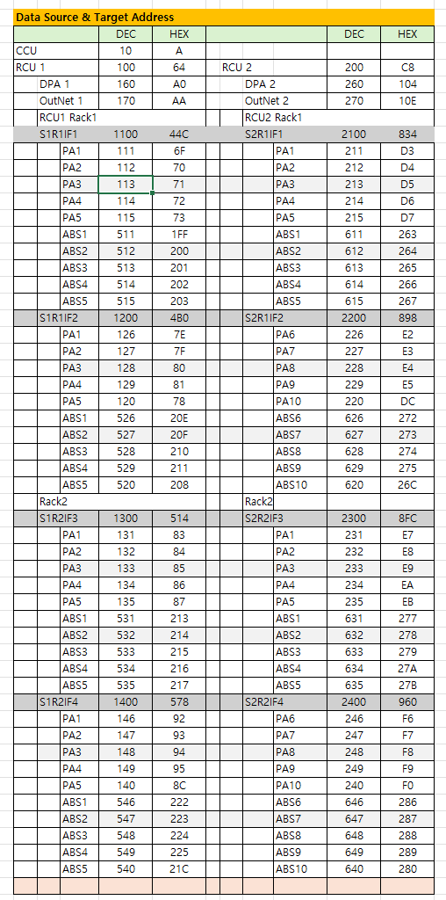

EEPROM 결정사항을 계획서 0921의 4절과 지금까지의 대화 기준으로 다시 정리했습니다. 추가 사항이 무엇인지는 아직 받지 못했습니다. 이 정리가 기준이 되니, 추가 사항을 알려 주시면 그대로 얹겠습니다.

1. 확정된 것 ( 0921기준)

HW / 통신

24FC128-I/SN (16KB), I2C 주소 0xA0/0xA1(A0~A2 전부 GND)
Bit-bang I2C를 ST HAL 함수로 구현하고, 속도는 100kbps로 유지하며 SCL Read-back을 씁니다.
핀은 SCL=PE14, SDA=PE15로 일반 GPIO(Open-Drain)이고, 외부 10kΩ Pull-up이 실장되어 있습니다.

데이터 구조

34항목(실측 31 + Spare 3) × 4그룹(Offset / ENB·Dis / Level / Delay) = 항목당 8byte, 전체 272byte
각 값은 16bit Word이고, Offset은 100 = 1.0(범위 1~200)입니다.
항목 순서는 EEPROM 시트, SysCMDcode 4.2.4, 2.3_Anl_Process Proc NO가 모두 같습니다.
Index는 0부터이고, n = 항목번호 − 1, Aoffset(n) = Pary(0,n), 코드 끝 두 자리 = n+1입니다.

메모리 맵(16KB 전체, 타 Unit 공용)

구획1(Alarm + Spare): 0x0000~0x03FF (1KB)
구획2(ADC 환산식 + Spare): 0x0400~0x1BFF (6KB, float32 31채널×6계수 = 744byte 필요)
구획3(나머지): 0x1C00~0x3FFF (9KB)

0921추가 사항
 | 1구획 추가 |  | 1KB
 | PA unit이 공통으로 저장해야 할 사항 공간 확보
 |  | ex) PA unit Address : | RCU1의 IF3의 PA 2 = 132
 |  | 물리적으로 Unit앞에서는 0~ 9까지만 설정되므로 설정할 수가 없어 IF board에서 수신해서 EEPROM에 저장하여
 |  | 자신의 Address를 기록하여 읽어와서 전송data선두에 기록함
 | 기존 1,2,3 구획을 2,3,4로 shift

동작 정책
Cold Start에서 EEPROM 전체(구획1 272byte)를 1회 읽고, 다항식 계수도 RAM에 적재합니다(EEPROM → RAM 우선).
운용 중에는 5~10초 주기로 1항목씩 순환 검증하고, 불일치하면 EEPROM 값이 우선입니다.
Write 트리거는 ① IF board 명령(개별) ② PC Monitor 값 변경(개별) ③ PC Monitor "Default" 명령(전체)입니다.
최초 부팅 판별은 하지 않고, Default 명령으로 단일화했습니다.
다항식 계수의 Master는 EEPROM 시트입니다.

2. 사용자 작업 대기 (EEPROM 시트 갱신)
1차원화: Alarm 배열을 1차원으로 수정하는 중입니다.
시트 현황: 방금 확인해 보니 Offset 열만 Aoffset(0~33)으로 0부터 바뀌었습니다. ENB/Dis, Level, Delay 열은 아직 Pary(g,1..34)입니다.
계수 표: 아직 옛 값(162.3/162.7 불일치, 배율이 수식에만 있음, Pallet 2~4 변수명 중복)입니다. _0921_Anl수정안.xlsx의 정리안 반영이 필요합니다.

3. 보류

항목 | 상태
1차원 배열 순서 |  |  | 항목별 4그룹(항목당 8byte 연속)인지 그룹별 항목인지 미정 → 시트 갱신 후 확정
ENB/Dis 방식 |  |  | 코드 1개 + Value 1/0 저장(SysCMDcode 초안) 채택 여부, 초기값(1=Enable?) 미정. 시트는 아직 전부 0
Spare(항목 32~34) |  |  | 기존 확정은 Level/Delay=0인데 SysCMDcode에는 200/10이 있음. 이름도 Spare 4/5로 어긋나 있음
777 Factory Set 범위 |  |  | 구획1(Alarm 배열)만 Default로 하고 구획2(ADC 환산식)는 유지할지
다항식 계수 쓰기 Command Code |  |  | 코드 미정의(예: 6000+n)
Level / Delay 기본값 |  |  | Pallet 2~4가 한 칸씩 밀려 있고 5429가 비어 있음. Level 방향(상한만인지)도 미정
Y 스케일 |  |  | Alarm 항 정리 때 확정 (DC Pack 전류 ×1 vs Level ×10 확인 포함)

4. 제안 (1차원 순서)

항목별 연속(8byte 단위)을 권장합니다.

주소는 n×8 + g×2이고, 각 항목이 64byte page 안에 정렬됩니다.
개별 Write와 1항목씩 순환 검증이 모두 8byte 단위로 딱 맞습니다.
다항식 계수는 0x0400 + (n×10 + k)×4이고, k=0..5가 계수(5차~상수), k=6..9는 예비입니다. 예비 칸은 나중에 Type/Scale을 넣을 자리로 남겨 둡니다.

추가된 사항이 어떤 것인지 알려 주세요. 알려 주시면 위 정리에 넣고, 계획서 0921의 4절도 함께 고치겠습니다.

새 메모리 맵 ( 260921결정 사항)

구획 | 용도 |  | 주소 | 크기
1 (신설) | 공통 정보(PA unit Address 등) |  | 0x0000~0x03FF | 1KB
2 (구 1) | Alarm + Spare (272byte 사용) |  | 0x0400~0x07FF | 1KB
3 (구 2) | ADC 환산식 + Spare (744byte 필요) |  | 0x0800~0x1FFF | 6KB
4 (구 3) | 나머지(예비) |  | 0x2000~0x3FFF | 8KB

기존 구획3이 9KB였으므로 1KB를 구획1에 내주면 구획4는 8KB입니다. 합계는 1+1+6+8 = 16KB입니다.

PA unit Address 흐름

전면 Switch는 0~9만 설정할 수 있으므로, 전체 Address(예: 132)는 IF board가 보내 주고 PA가 EEPROM 구획1에 저장합니다.
Cold Start 때 읽어서 PA_Sts(0)(전송 Data 선두)에 기록합니다. Command 수신의 Target 판정에도 이 값을 씁니다.

함께 고친 곳

0절 요약, 3절 Cold Start 로드 순서, 4절 Read/Write 동작(Write 트리거에 "IF board의 Address 수신" 추가)
4절 777 Factory Set 범위 문구(구획 번호를 새 번호로 바꿈)
5-6절, 6-11절(Target 수락), 11절 #23, 미해결 목록 #1·#6

계획서에 "보류"로만 남긴 것

1. IF board가 Address를 전달하는 방법(어떤 Command Code나 필드를 쓸지, Address가 아직 없는 상태에서 어떤 Target을 받을지)
2. EEPROM이 비어 있을 때의 초기값과 유효성 판정
3. 구획1에 넣을 그 밖의 공통 항목
4. Default(777) 시 구획1(Address)을 지우지 않고 유지할지. 유지를 권장합니다. 지우면 Address를 다시 받을 때까지 PA가 통신에 응답하지 못할 수 있습니다.

3.8PAmon화면
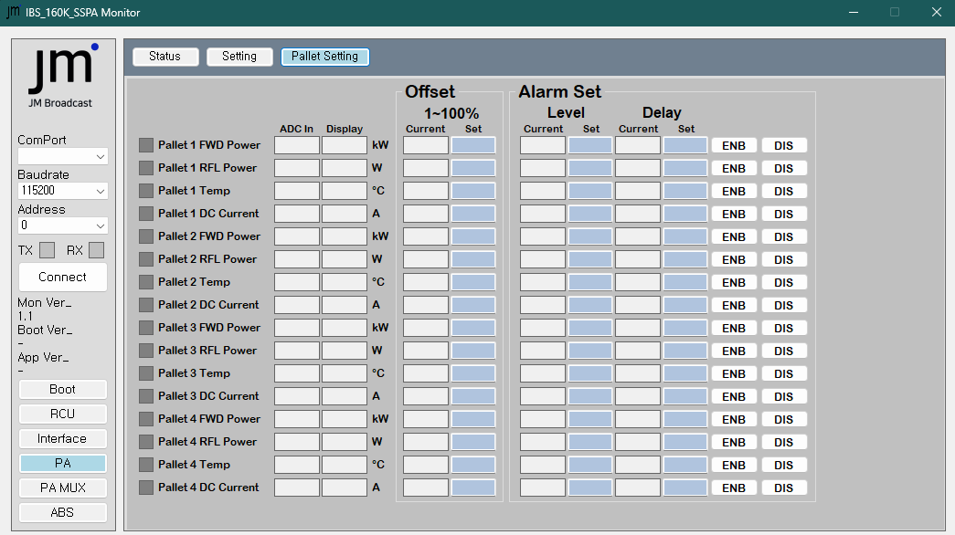
PA Status | 제어 Button 추가 | Off, Standby,RF on, Reset | 4개 버턴 밍 Lamp추가
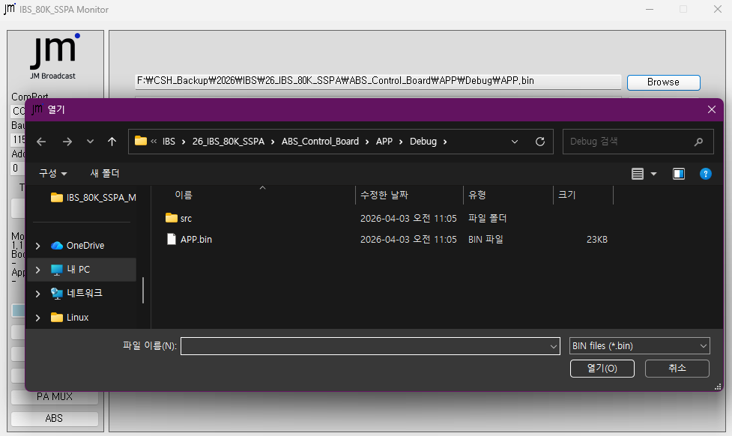
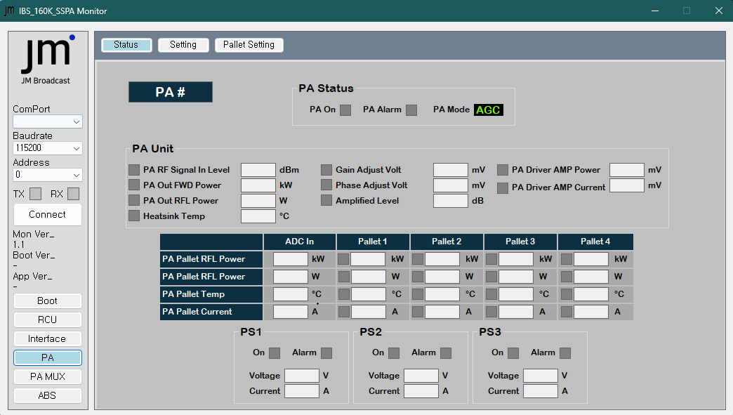

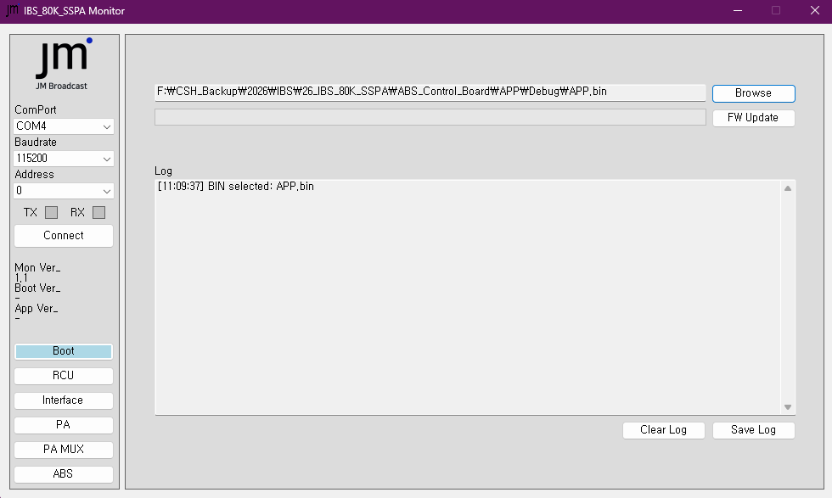

PA Data Setting

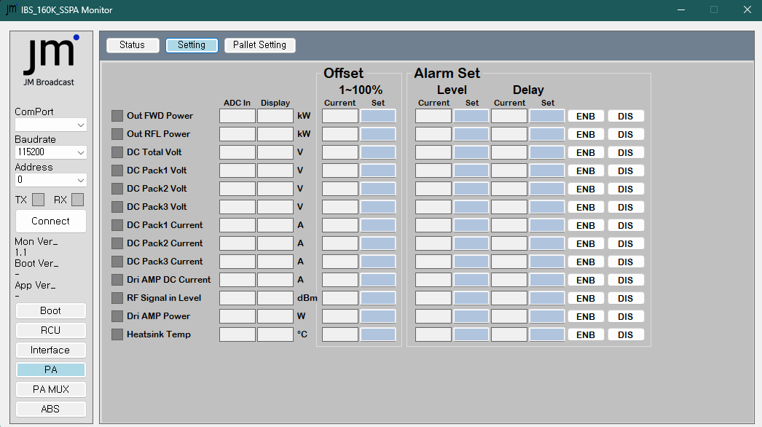

Pallet setting

2.6_2.7IFboard통신
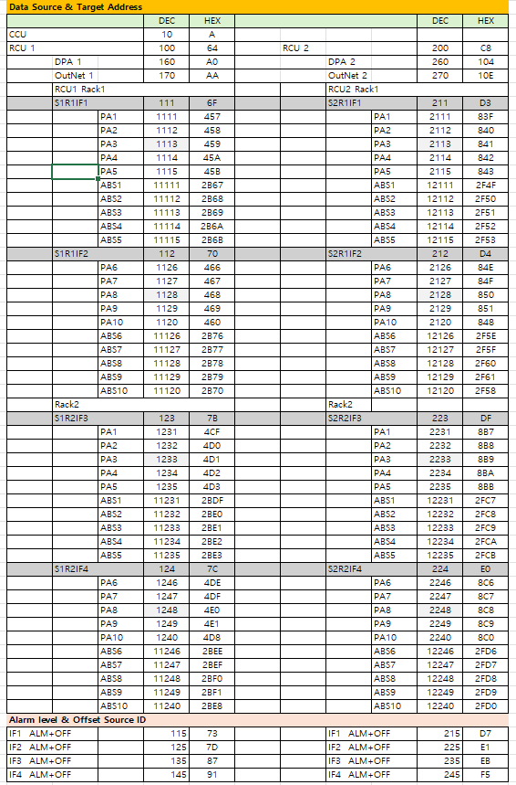
 |  |  |  | PA unit - IF board 통신

통신 일반사항

1. HW 설정
1.1 PA unit 통신 port
 |  | UART 6
 |  | RS422
 |  | 230400, 8, N, 1

2. 통신 방법
2.1 | PA unit data -> IF board전송
 |  | 2.1 Master ( IF board)가 IO출력을 Low 내리면 해당 PA unit의
 |  |  | PA unit의 Data요정 IO |  | PB10(47pin)이 Low로 떨어지면 해당PA unit이 Data를 전송한다.
 |  |  | Data수 : | 116 byte

2.2 | IF board Command data -> PA unit으로 전송
 |  |  | Master인(IF Brd) |  | 200mS간격으로 일방적으로 송신하면 IF1,2,3,4는 각각 받아 해당명령을 수행
 |  |  | Data수 : | 26 byte

2.3 |  | 통신 일반
 |  |  | - 전송 data 단위: Byte
 |  |  | - 전송 Data단위 : 16bit Word
 |  |  | - 전송 순서: Low byte, High byte 순 |  | 기존은 H, L였는데, 일반 규약대로 변경함 : 260914
 |  |  | - 전송 data 최대 개수: 255byte
 |  |  | - 전송 Error check
 |  |  |  | 1차: 전송 data : XOR
 |  |  |  | 2차: 전송data의 Modbus CRC16

3. 통신 Data 구성
3.1 |  | Header 설명
 |  |  | Data Counter : |  | Data의 Target, Source Address부터 SumCheck 전까지의 Byte 수
 |  |  | Target Address : |  | 상위(Master) 장치에서 하위(Slave)측의 Address를 말함 ( 측 이 전송Data의 목적지 임 )
 |  |  |  | ex) RCU -> IF board 1 data전송시 목적지인 IF board 1의 Address |  |  | 필요로 하면 전 Slave를 대상으로 하는 Announcer 값도 있음
 |  |  | Source Address : |  | 하위(Slave)측에서 상위(Master)으로 가는 하위Header의 Address (이 Data들어 어디에서 출발하는지의 주소 )
 |  |  |  | ex IF board -> RCU data전송시 IF Board 1의 Address

3.2 |  | 통신 Format Table
3.2.1 |  |  | Header data
 |  |  |  | Buf(0) | STX
 |  |  |  | Buf(1) | Data Targer Address
 |  |  |  | Buf(2) | 전송Data 개수 ( N byte ) |  | 최대 255
 |  |  |  | Buf(3) | TX Source Address ( Data 0 ) |  | Source Data Address
3.2.2 |  |  | 전송Data
 |  |  |  | Buf(5) | Data 1 Low
 |  |  |  | Buf(6) | Data 2 High
 |  |  |  |  | --
 |  |  |  | Buf(N-4) | Data 1/2 N-2 Low
 |  |  |  | Buf(N-3) | Data 1/2 N-2 High |  | Buf(3)의 전송Data 개수copy
 |  |  |  | Buf(N-2) | Data 1/2 N-1 Low
 |  |  |  | Buf(N-1) | Data 1/2 N-1 High
 |  |  |  |  | Word data M 수 * 2 = N byte
3.2.3 |  |  | Tail data
 |  |  |  | Buf(N+5) | XOR값 | Buf(0) ~ Buf(N+4) XOR CheckSum
 |  |  |  | Buf(N+6) | CRC_low | Modbus CRC16_Low
 |  |  |  | Buf(N+7) | CRC_High | Modbus CRC16_High
 |  |  |  | Buf(N+8) | 0xF3 | ETX
 |  |  |  | Buf(N+9) | 0x0D | CR code
 |  |  |  | Buf(N+10) | 0x0A | LF code

3.2.4 |  |  | Error Check
3.2.4.1 |  |  | XOR Error check
 |  |  |  | Buf(0) ~ Buf(N+4)까지의 Buf들의 XOR값 : 1byte
3.2.4.2 |  |  | CRC Error check
 |  |  |  | Buf(0) ~ Buf(N+5)까지의 Buf들의 Modbus CRC16규격의 Word값 : 2byte

3.2.5 |  |  | 전송 총 Byte수 |  | N+10 | Data ; 26개이면 전송되는 총byte수: 36개

2 Master IF board data -> Slave PA unit

 |  |  | Buffer | Code | Item | Remark
 |  |  | Buf(0) | 0xF2 | STX |  |  | ex) Com AB RF On Command |  | ex)
 |  |  | Buf(1) |  | Data Targer Address |  |  |  |  | 14 | 28 | 1C
 |  |  | Buf(3) | 0x1A | 1st Data Counter( N byte) | 26byte |  | Target | 3333 | word | Byte(DEC) | Byte(hex) | 1111
 |  |  | Buf(5) | D01 | 1st Source Address |  |  | Group | 3333
 |  |  | Buf(7) | D02 | Command Code |  |  | Code | 2640
 |  |  | Buf(9) | D03 | Command Data L Word |  |  | Data | 0 | Common RF On |  | 3740
 |  |  | Buf(11) | D04 | Command Data H Word
 |  |  | Buf(13) | D05 | Sp1
 |  |  | Buf(15) | D06 | Sp2
 |  |  | Buf(17) | D07 | PA unit Target FWD power
 |  |  | Buf(19) | D08 | PA unit Target Gain Volt
 |  |  | Buf(21) | D09 | PA unit Target Phase Volt
 |  |  | Buf(23) | D10 | Sp3
 |  |  | Buf(25) | D11 | Sp4 |  |  | RCU unit Dip switch 에 의해 1000 , 2000값이 내려옴
 |  |  | Buf(27) | D12 | 2nd Data Counter( N byte)
 |  |  | Buf(29) | D13 | 2nd Target High/Low
 |  |  | Buf(N+5) | XOR값 | Buf(0) ~ Buf(N+4) XOR CheckSum | 31
 |  |  | Buf(N+6) | CRC_low | Modbus CRC16_Low | 32
 |  |  | Buf(N+7) | CRC_High | Modbus CRC16_High | 33
 |  |  | Buf(N+8) | 0xF3 | ETX | 34
 |  |  | Buf(N+9) | 0x0D | CR code | 35
 |  |  | Buf(N+10) | 0x0A | LF code | 36

3 .Slave PA unit data -> IF board

 |  |  | Buf No | Code | Item | Array No
 |  |  | Buf(0) | 0xF2 | STX
 |  |  | Buf(1) | 0x006E | Data Targer Address 110 | 110 | 6E
 |  |  | Buf(3) | 0x0074 | 1st Data Counter( N byte) | 116 | 74
 |  | 1 | Buf(5) | 0x0457 | 1st PA Address | PA_Sts(0)
 |  | 2 | Buf(07) | D01 | PA Status Bit 1 (Common ) | PA_Sts(1)
 |  | 3 | Buf(09) | D02 | PA Status Bit 2 (Pallet Alm ) | PA_Sts(2)
 |  | 4 | Buf(11) | D03 | PA Status Bit 3 ( Alarm 1) | PA_Sts(3)
 |  | 5 | Buf(13) | D04 | PA Status Bit 4 (Alarm 2) | PA_Sts(4)
 |  | 6 | Buf(15) | D05 | PA Status Bit 5 ( Alarm Enb) | PA_Sts(5)
 |  | 7 | Buf(17) | D06 | PA Status Bit 6 (sp2) | PA_Sts(6)
 |  | 8 | Buf(19) | D07 | PA Status Bit 7 (sp3) | PA_Sts(7)
 |  | 9 | Buf(21) | D08 | PA RF Signal in level | PA_Sts(8)
 |  | 10 | Buf(23) | D09 | PA out FWD power | PA_Sts(9)
 |  | 11 | Buf(25) | D10 | PA out RFL power | PA_Sts(10)
 |  | 12 | Buf(27) | D11 | PA Heatsink Temperature | PA_Sts(11)
 |  | 13 | Buf(29) | D12 | PA DC Total Volt | PA_Sts(12)
 |  | 14 | Buf(31) | D13 | PA DC Pack1 Volt | PA_Sts(13)
 |  | 15 | Buf(33) | D14 | PA DC Pack2 Volt | PA_Sts(14)
 |  | 16 | Buf(35) | D15 | PA DC Pack3 Volt | PA_Sts(15)
 |  | 17 | Buf(37) | D16 | PA DC Pack1 Current | PA_Sts(16)
 |  | 18 | Buf(39) | D17 | PA DC Pack2 Current | PA_Sts(17)
 |  | 19 | Buf(41) | D18 | PA DC Pack3 Current | PA_Sts(18)
 |  | 20 | Buf(43) | D19 | PA Dri AMP DC Current | PA_Sts(19)
 |  | 21 | Buf(45) | D20 | PA Driver AMP power | PA_Sts(20)
 |  | 22 | Buf(47) | D21 | PA Pallet1 FWD power | PA_Sts(21)
 |  | 23 | Buf(49) | D22 | PA Pallet1 RFL Power | PA_Sts(22)
 |  | 24 | Buf(51) | D23 | PA Pallet1 Temperature | PA_Sts(23)
 |  | 25 | Buf(53) | D24 | PA Pallet1 DC Current | PA_Sts(24)
 |  | 26 | Buf(55) | D25 | PA Pallet2 FWD power | PA_Sts(25)
 |  | 27 | Buf(57) | D26 | PA Pallet2 RFL Power | PA_Sts(26)
 |  | 28 | Buf(59) | D27 | PA Pallet2 Temperature | PA_Sts(27)
 |  | 29 | Buf(61) | D28 | PA Pallet2 DC Current | PA_Sts(28)
 |  | 30 | Buf(63) | D29 | PA Pallet3 FWD power | PA_Sts(29)
 |  | 31 | Buf(65) | D30 | PA Pallet3 RFL Power | PA_Sts(30)
 |  | 32 | Buf(67) | D31 | PA Pallet3 Temperature | PA_Sts(31)
 |  | 33 | Buf(69) | D32 | PA Pallet3 DC Current | PA_Sts(32)
 |  | 34 | Buf(71) | D33 | PA Pallet4 FWD power | PA_Sts(33)
 |  | 35 | Buf(73) | D34 | PA Pallet4 RFL Power | PA_Sts(34)
 |  | 36 | Buf(75) | D35 | PA Pallet4 Temperature | PA_Sts(35)
 |  | 37 | Buf(77) | D36 | PA Pallet4 DC Current | PA_Sts(36)
 |  | 38 | Buf(79) | D37 | PA Gain Volt Adjust volt | PA_Sts(37)
 |  | 39 | Buf(81) | D38 | PA Phase Volt Adjust volt | PA_Sts(38)
 |  | 40 | Buf(83) | D39 | PA MUX Spare | PA_Sts(39)
 |  | 41 | Buf(85) | D40 | PA RF Signal in level Offset | PA_Sts(40)
 |  | 42 | Buf(87) | D41 | PA out FWD power Offset | PA_Sts(41)
 |  | 43 | Buf(89) | D42 | PA out RFL power Offset | PA_Sts(42)
 |  | 44 | Buf(91) | D43 | PA Heatsink Temper Offset | PA_Sts(43)
 |  | 45 | Buf(93) | D44 | PA Spare Offset | PA_Sts(44)
 |  | 46 | Buf(95) | D45 | PA RF Signal in level Intterlock L | PA_Sts(45)
 |  | 47 | Buf(97) | D46 | PA out FWD power Intterlock L | PA_Sts(46)
 |  | 48 | Buf(99) | D47 | PA out RFL power Intterlock L | PA_Sts(47)
 |  | 49 | Buf(101) | D48 | PA Heatsink Temper Intterlock L | PA_Sts(48)
 |  | 50 | Buf(103) | D49 | PA Spare Interlock Level | PA_Sts(49)
 |  | 51 | Buf(105) | D50 | PA Spare 1 | PA_Sts(50)
 |  | 52 | Buf(107) | D51 | PA Spare 2 | PA_Sts(51)
 |  | 53 | Buf(109) | D52 | PA Spare 3 | PA_Sts(52)
 |  | 54 | Buf(111) | D53 | PA Dummy Data | PA_Sts(53)
 |  | 55 | Buf(117) | D56 | 2st Data Counter( N byte) | PA_Sts(54) | 116
 |  | 56 | Buf(119) | D57 | 2nd PA## Address | PA_Sts(55) | 1111
 |  |  | Buf(N+5) | XOR값 | Buf(0) ~ Buf(N+4) XOR CheckSum | 121
 |  |  | Buf(N+6) | CRC_low | Modbus CRC16_Low | 122
 |  |  | Buf(N+7) | CRC_High | Modbus CRC16_High | 123
 |  |  | Buf(N+8) | 0xF3 | ETX | 124
 |  |  | Buf(N+9) | 0x0D | CR code | 125
 |  |  | Buf(N+10) | 0x0A | LF code | 126

3.1AnalProSS
 |  | 3.1 PA Unit Analog 처리

Analog Processing & Alarm setting

 | Analog 값 표시값(인간이 볼수 있는값)은 3단위로 표시된다.

 | Analog Processing
 | Analog 기본 정리
 |  | ADC가 입력된 값( 0 ~ 3000)에 표시다항식을 곱하면 , Multiples(배수) 나누면, 여기에 Offset( 100%)값을 곱해 사람이 볼수 있는 숫자(값)이 생성된다
 |  | ex) |  | 8050 / 10 = 80.5 kW |  |  |  |  |  |  |  |  | 235 /10 = 23.5A 로 표시 |  | (표시값 : 0 ~ 1000 범위)
 |  |  |  | 5230/100 = 5.23kW

 | Analog Processing
 |  |  |  |  |  |  |  |  |  |  |  | 범위 | 내부처리값
 |  | ADC in Value |  |  |  |  |  |  |  |  |  | 0 ~ 3000
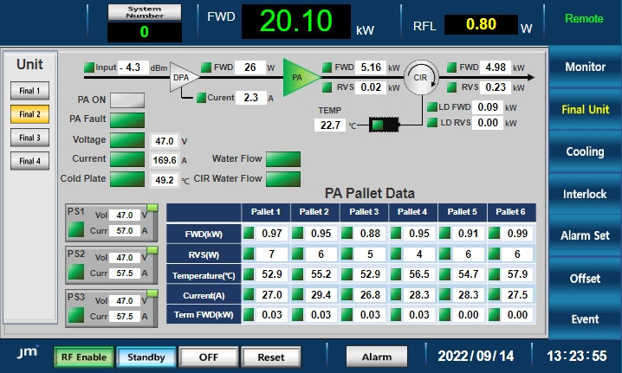
 |  | Disp Function (표시함수) |  |  |  |  |  |  |  |  |  | 별첨 항 참고
 |  | Disp Offset value |  |  |  |  |  |  |  |  |  | 1 ~ 200 | =1,110 = 1.1 | %
 |  | Internal Prossing Value |  |  |  |  |  |  |  |  |  | 0 ~ 999
 |  | ( 내부 Data처리용 값)
 |  | PrcVal = | ADCin * (DispFun) /MuliVal * Offset value ( /100: %)
 |  | 표시값은 EPICS, WEB Server에서 처리해서 Display함
 |  | Disp Multiples |  |  |  |  |  |  |  |  |  | 1,10,100

 | Processing Table

 | 계산 간격
 |  | 기본 간격은 3mS, 31항목 전체 Loop time 305mS 이다

 |  |  | PA out FWD power
 |  |  | PA out RFL power

 |  |  | PA RF Signal in level
 |  |  | PA DC Total Volt |  |  |  |  |  |  |  |  |  |  |  |  |  |  |  | 항목 | Target | Offset |  |  | Alarm Level Set |  |  | Alarm Enable/Disable |  |  | Alarm
 |  |  | PA Pallet1 DC Current |  |  |  |  |  |  |  |  |  |  |  |  |  |  |  |  | code | Group | Set code | Set value | Group | Set code | Set value | Group | Enable | Disable | De;ay
 |  |  | PA Pallet2 DC Current |  |  |  |  |  |  |  |  |  |  |  |  |  |  |  | PA# out FWD power | 101 | 3000 | 3101 |  | 2000 | 2101 | 4500 | 4100 | 4101 | 4401
 |  |  | PA Pallet3 DC Current |  |  |  |  |  |  |  |  |  |  |  |  |  |  |  | PA# out RFL power | 101 | 3000 | 3102 |  | 2000 | 2102 | 500 | 4100 | 4102 | 4402
 |  |  | PA Pallet4 DC Current |  |  |  |  |  |  |  |  |  |  |  |  |  |  |  | PA# DC Total Volt | 101 | 3000 | 3103 |  | 2000 | 2103 |  | 4100 | 4103 | 4403
 |  |  | PA Heatsink Temperature |  |  |  |  |  |  |  |  |  |  |  |  |  |  |  | PA# DC Pack1 Volt | 101 | 3000 | 3104 |  | 2000 | 2104 |  | 4100 | 4104 | 4404
 |  |  |  |  |  |  |  |  |  |  |  |  |  |  |  |  |  |  | PA# DC Pack2 Volt | 101 | 3000 | 3105 |  | 2000 | 2105 |  | 4100 | 4105 | 4405
 |  |  |  |  |  |  |  |  |  |  |  |  |  |  |  |  |  |  | PA# DC Pack3 Volt | 101 | 3000 | 3106 |  | 2000 | 2106 |  | 4100 | 4106 | 4406
 | 최종값 |  |  |  |  |  |  |  |  |  |  |  |  |  |  |  |  |  | PA# DC Pack1 Current | 101 | 3000 | 3107 |  | 2000 | 2107 |  | 4100 | 4107 | 4407
 |  |  |  |  |  |  |  |  |  |  |  |  |  |  |  |  |  |  | PA# DC Pack2 Current | 101 | 3000 | 3108 |  | 2000 | 2108 |  | 4100 | 4108 | 4408
 |  | 인간이 인식하는 단위가 있는 숫자는 WEB server or EPICS OPI에서 환산해서 단위가 있는 Display값으로 표시된다 |  |  |  |  |  |  |  |  |  |  |  |  |  |  |  |  | PA# DC Pack3 Current | 101 | 3000 | 3109 |  | 2000 | 2109 |  | 4100 | 4109 | 4409
 |  | 즉 여기서는 "내부 처리 값( Internal Processing Value)로 만 사용한다 |  |  |  |  |  |  |  |  |  |  |  |  |  |  |  |  | PA# Dri AMP DC Current | 101 | 3000 | 3110 |  | 2000 | 2110 |  | 4100 | 4110 | 4410
 |  | 이 값을 가지고 Alarm level범위를 벗어나면 Alarm Bit를 세워 사용한다. |  |  |  |  |  |  |  |  |  |  |  |  |  |  |  |  | PA# Pallet1 DC Current | 101 | 3000 | 3111 |  | 2000 | 2111 |  | 4100 | 4111 | 4411
 |  |  |  |  |  |  |  |  |  |  |  |  |  |  |  |  |  |  | PA# Pallet2 DC Current | 101 | 3000 | 3112 |  | 2000 | 2112 |  | 4100 | 4112 | 4412
 |  |  |  |  |  |  |  |  |  |  |  |  |  |  |  |  |  |  | PA# Pallet3 DC Current | 101 | 3000 | 3113 |  | 2000 | 2113 |  | 4100 | 4113 | 4413
 |  |  |  |  |  |  |  |  |  |  |  |  |  |  |  |  |  |  | PA# Pallet4 DC Current | 101 | 3000 | 3114 |  | 2000 | 2114 |  | 4100 | 4114 | 4414
 |  |  |  |  |  |  |  |  |  |  |  |  |  |  |  |  |  |  | PA# RF Signal in level | 101 | 3000 | 3115 |  | 2000 | 2115 |  | 4100 | 4115 | 4415
 |  | Analog Process Table |  |  |  |  |  |  |  |  |  |  |  |  |  |  |  |  | PA# Driver AMP power | 101 | 3000 | 3116 |  | 2000 | 2116 |  | 4100 | 4116 | 4416
 |  |  |  |  | 다항식 차수 |  |  |  |  |  |  |  |  |  |  |  |  |  | PA# Heatsink Temperature | 101 | 3000 | 3117 |  | 2000 | 2117 |  | 4100 | 4117 | 4417
 |  | Item | ADC in변수 | ADC 값 | 5차 | 4차 | 3차 | 2차 | 1차 | 상수 | 배수 | Offset% | STS_Array | PrcVal | Multi V | Disp V | unit | Disp Funtion | PA# Pallet1 FWD power | 101 | 3000 | 3118 |  | 2000 | 2118 |  | 4100 | 4118 | 4418
 | 1 | PA101 out FWD power | FWD_ADCin | 2300 | 0.4804 | -72.309 | 162.3 | 614.12 | -45.267 | 3.8793 | 1 | 105 | PAdat(14) | 498 | 100 | 4.98 | kW | Y=0.4804*X^5-72.309*X^4+162.7*X^3+614.12*X^2-45.267*X+3.8793 | PA# Pallet1 RFL Power | 101 | 3000 | 3119 |  | 2000 | 2119 |  | 4100 | 4119 | 4419
 | 2 | PA101 out RFL power | RFL_ADCin | 2000 | 0.4804 | -72.309 | 162.3 | 614.12 | -45.267 | 3.8793 | 0.05 | 100 | PAdat(15) | 12 | 1 | 12 | W | Y=(0.4804*X^5-72.309*X^4+162.7*X^3+614.12*X^2-45.267*X+3.8793)*0.05 | PA# Pallet1 Temperature | 101 | 3000 | 3120 |  | 2000 | 2120 |  | 4100 | 4120 | 4420
 | 3 | PA101 DC Total Volt | DCV_ADCin | 2800 | 0 | 0 | 0 | 0 | 4.615 | 0 | 1.01 | 120 | PAdat(16) | 624 | 10 | 62.4 | V | Y=X*4.615*1.01 | PA# Pallet2 FWD power | 101 | 3000 | 3121 |  | 2000 | 2121 |  | 4100 | 4121 | 4421
 | 4 | PA101 DC Pack1 Volt | Pk1DCVin | 637 | 0 | 0 | 0 | 0 | 0 | 0 | 0 | 100 | PAdat(17) | 637 | 10 | 63.7 | V | Y=X | PA# Pallet2 RFL Power | 101 | 3000 | 3122 |  | 2000 | 2122 |  | 4100 | 4122 | 4422
 | 5 | PA101 DC Pack2 Volt | Pk2DCVin | 637 | 0 | 0 | 0 | 0 | 0 | 0 | 0 | 100 | PAdat(18) | 637 | 10 | 63.7 | V | Y=X | PA# Pallet2 Temperature | 101 | 3000 | 3123 |  | 2000 | 2123 |  | 4100 | 4123 | 4423
 | 6 | PA101 DC Pack3 Volt | Pk3DCVin | 637 | 0 | 0 | 0 | 0 | 0 | 0 | 0 | 100 | PAdat(19) | 637 | 10 | 63.7 | V | Y=X | PA# Pallet3 FWD power | 101 | 3000 | 3124 |  | 2000 | 2124 |  | 4100 | 4124 | 4424
 | 7 | PA101 DC Pack1 Current | Pk1DCAin | 432 | 0 | 0 | 0 | 0 | 0 | 0 | 0 | 100 | PAdat(20) | 432 | 10 | 43.2 | A | Y=X | PA# Pallet3 RFL Power | 101 | 3000 | 3125 |  | 2000 | 2125 |  | 4100 | 4125 | 4425
 | 8 | PA101 DC Pack2 Current | Pk2DCAin | 451 | 0 | 0 | 0 | 0 | 0 | 0 | 0 | 100 | PAdat(21) | 451 | 10 | 45.1 | A | Y=X | PA# Pallet3 Temperature | 101 | 3000 | 3126 |  | 2000 | 2126 |  | 4100 | 4126 | 4426
 | 9 | PA101 DC Pack3 Current | Pk3DCAin | 447 | 0 | 0 | 0 | 0 | 0 | 0 | 0 | 100 | PAdat(22) | 447 | 10 | 44.7 | A | Y=X
 | 10 | PA101 Dri AMP DC Current | DriDCAin | 2500 | 0 | 0 | -4.19 | 13.78 | 110.5 | 4.99 | 1 | 95 | PAdat(23) | 23 | 10 | 2.3 | A | Y=13.78*X^2-4.19*X^3+110.5*X+4.99
 | 11 | PA101 Pallet1 DC Current | Plt1DCAin | 2500 | 0 | 0 | -4.19 | 13.78 | 110.5 | 4.99 | 1 | 100 | PAdat(24) | 270 | 10 | 27.0 | A | Y=13.78*X^2-4.19*X^3+110.5*X+4.99
 | 12 | PA101 Pallet2 DC Current | Plt2DCAin | 2500 | 0 | 0 | -4.19 | 13.78 | 110.5 | 4.99 | 1 | 100 | PAdat(25) | 294 | 10 | 29.4 | A | Y=13.78*X^2-4.19*X^3+110.5*X+4.99
 | 13 | PA101 Pallet3 DC Current | Plt3DCAin | 2500 | 0 | 0 | -4.19 | 13.78 | 110.5 | 4.99 | 1 | 100 | PAdat(26) | 268 | 10 | 26.8 | A | Y=13.78*X^2-4.19*X^3+110.5*X+4.99
 | 14 | PA101 Pallet4 DC Current | Plt4DCAin | 2500 | 0 | 0 | -4.19 | 13.78 | 110.5 | 4.99 | 1 | 100 | PAdat(27) | 283 | 10 | 28.3 | A | Y=13.78*X^2-4.19*X^3+110.5*X+4.99
 | 15 | PA101 RF Signal in level | RFsigLvlin | 2800 | 0 | 1.63 | -5.91 | 2.58 | 119.7 | 48.4 | 1 | 100 | PAdat(28) | 296 | 10 | -0.40 | dBm | Y=1.63*X^4-5.91*X^3+2.58* X^2+119.7*X+48.4
 | 16 | PA101 Driver AMP power | DriAMOPwrin | 2500 | 0 | 0 | 0.286 | 2.608 | 2.351 | -0.268 | 1 | 100 | PAdat(29) | 26 | 1 | 26.00 | W | Y=0.286*X^3+2.608*X^2+2.351*X-0.268
 | 17 | PA101 Heatsink Temperature | HsinkTempin | 2000 | 0 | 0 | 0 | 9.482 | -67.055 | 137.64 | 10 | 100 | PAdat(30) | 492 | 10 | 49.20 | ℃ | Y=(9.482*X^2-67.055*X+137.64)*10
 | 18 | PA101 Pallet1 FWD power | Plt1FWDIn | 2300 | 0 | 69.19 | 511.93 | -116 | 85.82 | -15.12 | 1 | 100 | PAdat(31) | 97 | 100 | 0.97 | kW | Y=69.19*X^4-511.93*X^3-116*X^2+85.82*X-15.12
 | 19 | PA101 Pallet1 RFL Power | Plt1RFLin | 200 | 0.4804 | -72.309 | 162.7 | 614.12 | -45.267 | 3.8793 | 0.05 | 100 | PAdat(32) | 7 | 1 | 7.00 | W | Y=(0.4804*X^5-72.309*X^4+162.7*X^3+614.12*X^2-45.267*X+3.8793)*0.05
 | 20 | PA101 Pallet1 Temperature | Plt1Tempin | 2000 | 0 | 0 | 0 | 0 | 0.0048828 | 0 | 0.925 | 100 | PAdat(33) | 529 | 10 | 52.90 | ℃ | Y=X*0.0048828*0.925
 | 21 | PA101 Pallet2 FWD power | Plt1FWDIn | 2300 | 0 | 69.19 | 511.93 | -116 | 85.82 | -15.12 | 1 | 100 | PAdat(34) | 96 | 1 | 96.00 | kW | Y=69.19*X^4-511.93*X^3-116*X^2+85.82*X-15.12
 | 22 | PA101 Pallet2 RFL Power | Plt1RFLin | 200 | 0.4804 | -72.309 | 162.7 | 614.12 | -45.267 | 3.8793 | 0.05 | 100 | PAdat(35) | 6 | 1 | 6.00 | W | Y=(0.4804*X^5-72.309*X^4+162.7*X^3+614.12*X^2-45.267*X+3.8793)*0.05
 | 23 | PA101 Pallet2 Temperature | Plt1Tempin | 2000 | 0 | 0 | 0 | 0 | 0.0048828 | 0 | 0.925 | 100 | PAdat(36) | 552 | 10 | 55.20 | ℃ | Y=X*0.0048828*0.925
 | 24 | PA101 Pallet3 FWD power | Plt1FWDIn | 2300 | 0 | 69.19 | 511.93 | -116 | 85.82 | -15.12 | 1 | 100 | PAdat(37) | 88 | 100 | 0.88 | kW | Y=69.19*X^4-511.93*X^3-116*X^2+85.82*X-15.12
 | 25 | PA101 Pallet3 RFL Power | Plt1RFLin | 200 | 0.4804 | -72.309 | 162.7 | 614.12 | -45.267 | 3.8793 | 0.05 | 100 | PAdat(38) | 5 | 1 | 5.00 | W | Y=(0.4804*X^5-72.309*X^4+162.7*X^3+614.12*X^2-45.267*X+3.8793)*0.05
 | 26 | PA101 Pallet3 Temperature | Plt1Tempin | 2000 | 0 | 0 | 0 | 0 | 0.0048828 | 0 | 0.925 | 100 | PAdat(39) | 564 | 10 | 56.40 | ℃ | Y=X*0.0048828*0.925
 | 27 | PA101 Pallet4 FWD power | Plt1FWDIn | 2300 | 0 | 69.19 | 511.93 | -116 | 85.82 | -15.12 | 1 | 100 | PAdat(40) | 95 | 100 | 0.95 | kW | Y=69.19*X^4-511.93*X^3-116*X^2+85.82*X-15.12
 | 28 | PA101 Pallet4 RFL Power | Plt1RFLin | 200 | 0.4804 | -72.309 | 162.7 | 614.12 | -45.267 | 3.8793 | 0.05 | 100 | PAdat(41) | 4 | 1 | 4.00 | W | Y=(0.4804*X^5-72.309*X^4+162.7*X^3+614.12*X^2-45.267*X+3.8793)*0.05
 | 29 | PA101 Pallet4 Temperature | Plt1Tempin | 2000 | 0 | 0 | 0 | 0 | 0.0048828 | 0 | 0.925 | 100 | PAdat(42) | 547 | 10 | 54.70 | ℃ | Y=X*0.0048828*0.925
 | 30 | PA Gain Adjust volt | GainVin | 2500 | 0 | 0 | 0 | 0 | 2.4 | 0 | 1.01 | 100 | PAdat(43) | 6000 | 1 | 6000 | mV | Y=X*2.4*1.01
 | 31 | PA Phase Adjust volt | PhaseVin | 2500 | 0 | 0 | 0 | 0 | 2.4 | 0 | 1.01 | 100 | PAdat(44) | 5877 | 1 | 5877 | mV | Y=X*2.4*1.01

 | 2차원 Function Array ( Word형) |  | 100 | 200 | 300 | 400 | 500
 |  | Item | Offset | Maj/Min | Mor/Les | Level | Delay(10mS)
 |  |  | Pary 0 | Pary 1 | Pary 2 | Pary 3 | Pary 4
 | 1 | PA# out FWD power | Pary(0,0) | Pary(1,0) | Pary(2,0) | Pary(3,0) | Pary(4,0)
 | 2 | PA# out RFL power | Pary(0,1) | Pary(1,1) | Pary(2,1) | Pary(3,1) | Pary(4,1)
 | 3 | PA# DC Total Volt | Pary(0,2) | Pary(1,2) | Pary(2,2) | Pary(3,2) | Pary(4,2)
 | 4 | PA# DC Pack1 Volt | Pary(0,3) | Pary(1,3) | Pary(2,3) | Pary(3,3) | Pary(4,3)
 | 5 | PA# DC Pack2 Volt | Pary(0,4) | Pary(1,4) | Pary(2,4) | Pary(3,4) | Pary(4,4)
 | 6 | PA# DC Pack3 Volt | Pary(0,5) | Pary(1,5) | Pary(2,5) | Pary(3,5) | Pary(4,5)
 | 7 | PA# DC Pack1 Current | Pary(0,6) | Pary(1,6) | Pary(2,6) | Pary(3,6) | Pary(4,6)
 | 8 | PA# DC Pack2 Current | Pary(0,7) | Pary(1,7) | Pary(2,7) | Pary(3,7) | Pary(4,7)
 | 9 | PA# DC Pack3 Current | Pary(0,8) | Pary(1,8) | Pary(2,8) | Pary(3,8) | Pary(4,8)
 | 10 | PA# Dri AMP DC Current | Pary(0,9) | Pary(1,9) | Pary(2,9) | Pary(3,9) | Pary(4,9)
 | 11 | PA# Pallet1 DC Current | Pary(0,10) | Pary(1,10) | Pary(2,10) | Pary(3,10) | Pary(4,10)
 | 12 | PA# Pallet2 DC Current | Pary(0,11) | Pary(1,11) | Pary(2,11) | Pary(3,11) | Pary(4,11)
 | 13 | PA# Pallet3 DC Current | Pary(0,12) | Pary(1,12) | Pary(2,12) | Pary(3,12) | Pary(4,12)
 | 14 | PA# Pallet4 DC Current | Pary(0,13) | Pary(1,13) | Pary(2,13) | Pary(3,13) | Pary(4,13)
 | 15 | PA# RF Signal in level | Pary(0,14) | Pary(1,14) | Pary(2,14) | Pary(3,14) | Pary(4,14)
 | 16 | PA# Driver AMP power | Pary(0,15) | Pary(1,15) | Pary(2,15) | Pary(3,15) | Pary(4,15)
 | 17 | PA# Heatsink Temperature | Pary(0,16) | Pary(1,16) | Pary(2,16) | Pary(3,16) | Pary(4,16)
 | 18 | PA# Pallet1 FWD power | Pary(0,17) | Pary(1,17) | Pary(2,17) | Pary(3,17) | Pary(4,17)
 | 19 | PA# Pallet1 RFL Power | Pary(0,18) | Pary(1,18) | Pary(2,18) | Pary(3,18) | Pary(4,18)
 | 20 | PA# Pallet1 Temperature | Pary(0,19) | Pary(1,19) | Pary(2,19) | Pary(3,19) | Pary(4,19)
 | 21 | PA# Pallet2 FWD power | Pary(0,20) | Pary(1,20) | Pary(2,20) | Pary(3,20) | Pary(4,20)
 | 22 | PA# Pallet2 RFL Power | Pary(0,21) | Pary(1,21) | Pary(2,21) | Pary(3,21) | Pary(4,21)
 | 23 | PA# Pallet2 Temperature | Pary(0,22) | Pary(1,22) | Pary(2,22) | Pary(3,22) | Pary(4,22)
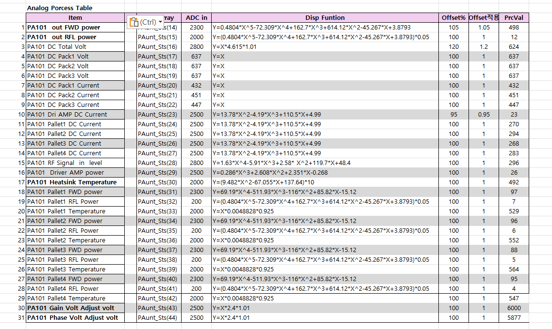
 | 24 | PA# Pallet3 FWD power | Pary(0,23) | Pary(1,23) | Pary(2,23) | Pary(3,23) | Pary(4,23)
 | 25 | PA# Pallet3 RFL Power | Pary(0,24) | Pary(1,24) | Pary(2,24) | Pary(3,24) | Pary(4,24)
 | 26 | PA# Pallet3 Temperature | Pary(0,25) | Pary(1,25) | Pary(2,25) | Pary(3,25) | Pary(4,25)
 | 27 | PA# Pallet4 FWD power | Pary(0,26) | Pary(1,26) | Pary(2,26) | Pary(3,26) | Pary(4,26)
 | 28 | PA# Pallet4 RFL Power | Pary(0,27) | Pary(1,27) | Pary(2,27) | Pary(3,27) | Pary(4,27)
 | 29 | PA# Pallet4 Temperature | Pary(0,28) | Pary(1,28) | Pary(2,28) | Pary(3,28) | Pary(4,28)
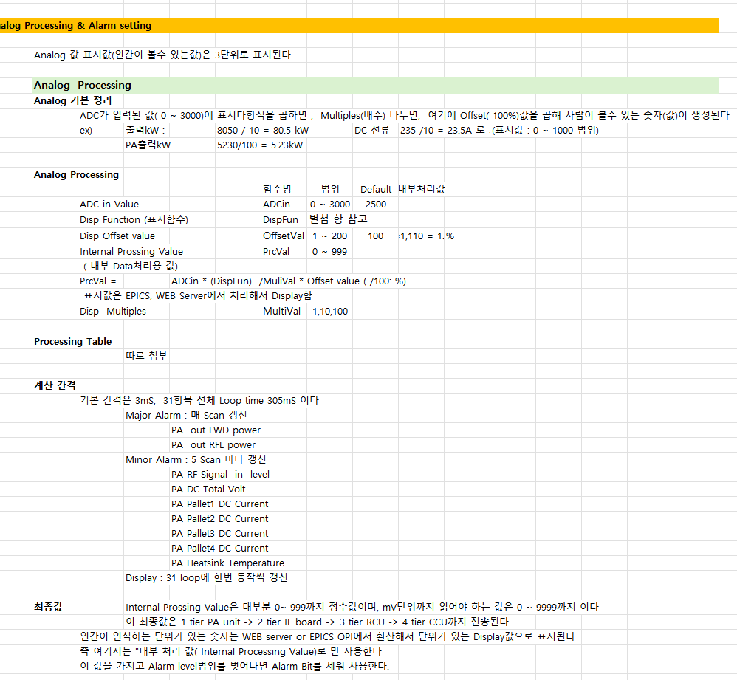
 | 30 | Spare 1 | Pary(0,29) | Pary(1,29) | Pary(2,29) | Pary(3,29) | Pary(4,29)
 | 31 | Spare 2 | Pary(0,30) | Pary(1,30) | Pary(2,30) | Pary(3,30) | Pary(4,30)
 | 32 | Spare 3 | Pary(0,31) | Pary(1,31) | Pary(2,31) | Pary(3,31) | Pary(4,31)
 | 33 | Spare 4 | Pary(0,32) | Pary(1,32) | Pary(2,32) | Pary(3,32) | Pary(4,32)
 | 34 | Spare 5 | Pary(0,33) | Pary(1,33) | Pary(2,33) | Pary(3,33) | Pary(4,33)

 | oid SSPA_3mS_Interrupt_Handler() {

 |  |  |  |  |  |  |  |  |  |  |  |  | Analog Processing Table

3.3DCpack통신
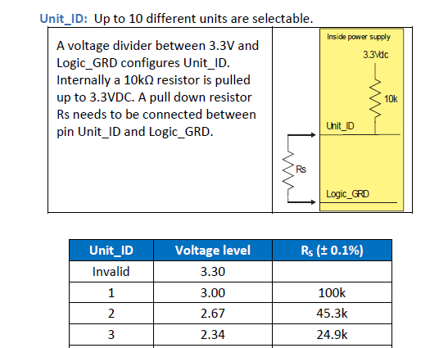
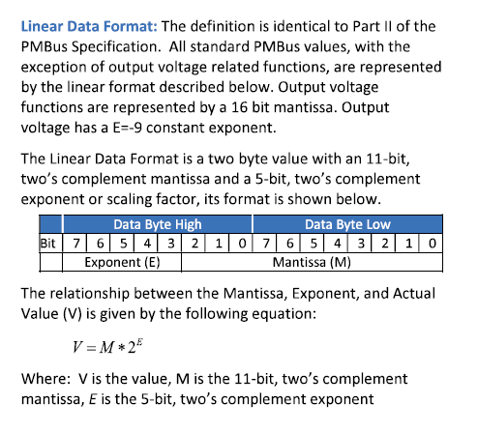
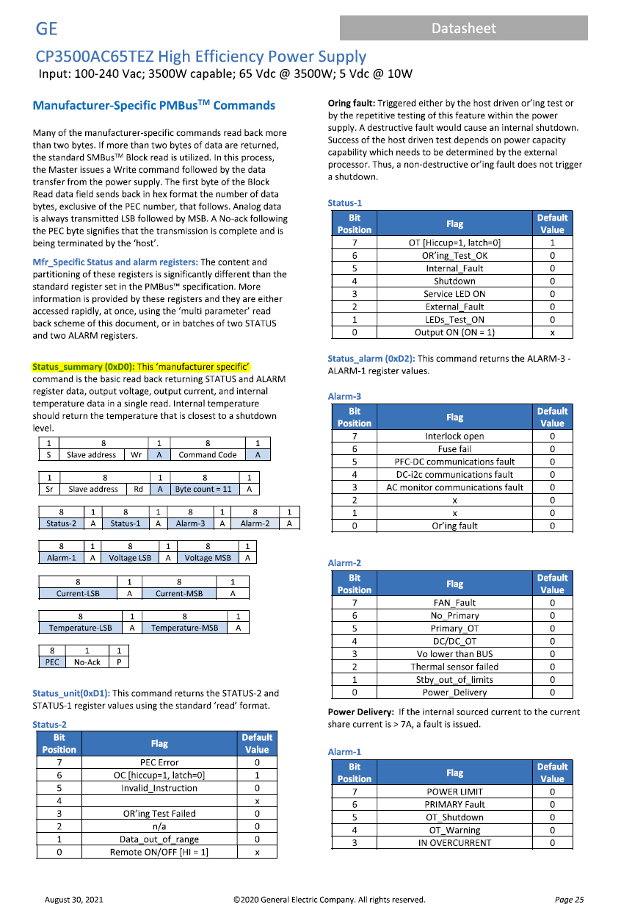
 | DC Pack 3개와 i2C통신에 의한 volt 3, Current 3 읽기

1. 개요
 | PA unit에는 3개 DC power pack이 내장 된다
 | DC Power Model: CP3500AC65TEZ 모델의 주요 제작사는 OmniOn Power(옴니온 파워)입니다.
 | 3.5kW급 65V 출력

 | 전역변수
 |  | DCpk1ComAlm
 |  | DCpk1ComAlm
 |  | DCpk1ComAlm

2. 통신 방법
 | MCU I2C3 pin으로 I2C통신인데, Error가 많아( RF power 잡음 혼입)

 | CPU Pin
 |  | I2C3 SCL | PA08 | 67
 |  | I2C3_SDA | PC09 | 66
3. DC pack Unit ID set
 |  | Pack 1 : 1
 |  | Pack 2 : 2
 |  | Pack 3 : 3
4. 통신 진행
 | 100mS 간격 순차적으로 Pack1, 2, 3에 Data요청
 | 요청code : Status_summary(0xD0)

 | 요청 parameter
 | 1 | Pack Status 1
 | 2 | Pack Status 2
 | 3 | Alarm 1
 | 4 | Alarm 2
 | 5 | Alarm 3
 | 6 | Pack Volt MSB+LSB
 | 7 | Pack Current MSB+LSB
 | 8 | Pack Temperature MSB + LSB

 | 읽은 Data값 -> 정수로 변환 작업 |  |  |  | Data 변환 방법
 |  | Pack Volt MSB+LSB
 |  | Pack Current MSB+LSB
 |  | Pack Temperature MSB + LSB

 | 읽은 실수 값을 내부에서 사용하는 정수로 변환
 | - 수신data 형태
 |  | Floating-point formats : IEEE-754 |  | 16-bit: Half (binary16)

 | - 내부에서 사용하는 정수
 |  | Voltage: 10배수 정수 |  | ex) +65.2 = 652로 전송됨
 |  | Current: 1배수 정수 |  | ex) 125 = 125 로 전송됨
 |  | Temperature : 10배수 |  | ex) +35..2 = 352 로 전송됨

 | 결과값 저장변수
 |  | Item | Pack1 | Pack2 | Pack3
 |  | Pack Status 1 | DCpack1Sts1 | DCpack2Sts1 | DCpack3Sts1
 |  | Pack Status 2 | DCpack1Sts2 | DCpack2Sts2 | DCpack3Sts2
 |  | Pack Alarm 1 | DCpack1Alm1 | DCpack2Alm1 | DCpack3Alm1
 |  | Pack Alarm 2 | DCpack1Alm2 | DCpack2Alm2 | DCpack3Alm2
 |  | Pack Alarm 3 | DCpack1Alm3 | DCpack2Alm3 | DCpack3Alm3
 |  | Pack Volt | DcPk1V | DcPk2V | DcPk3V
 |  | Pack Current | DcPk1A | DcPk2A | DcPk3A
 |  | Pack Temperature | DCpack1Temp | DCpack2Temp | DCpack3Temp

 |  | 상태 Bit 와 온도 data는 수신만하고

 | Data 갱신주기
 |  | 300mS마다 1번씩 Data 갱신

 | 통신Error 처리
 |  | Data요청을 20번 했는데, 한번도 정확한 답이 돌아오지 않은면
 |  | Pack통신 Error 신호 Bit 출력 | Pack통신 Error 신호 Bit 출력
 |  |  |  | 변수
 |  | DC_Pack1 Comm Alarm |  | DCpk1ComAlm
 |  | DC_Pack2 Comm Alarm |  | DCpk1ComAlm
 |  | DC_Pack3 Comm Alarm |  | DCpk1ComAlm

 |  | ex) DC pack1 통신Error시 : PA Data Arry ( PA_Sts(3).8 bit 를 "1" 로 세우고,
 |  | 정상으로 돌아오면 "0"으로 한다

CP3500AC65TEZ 모델의 주요 제작사는 OmniOn Power(옴니온 파워)입니다.
이 회사는 과거 GE Critical Power와 ABB Power Conversion으로 불렸던 부문이 사명을 변경한 것으로, 현재는 OmniOn Power라는 브랜드로 제품을 공급하고 있습니다

MCPpinMap작업용
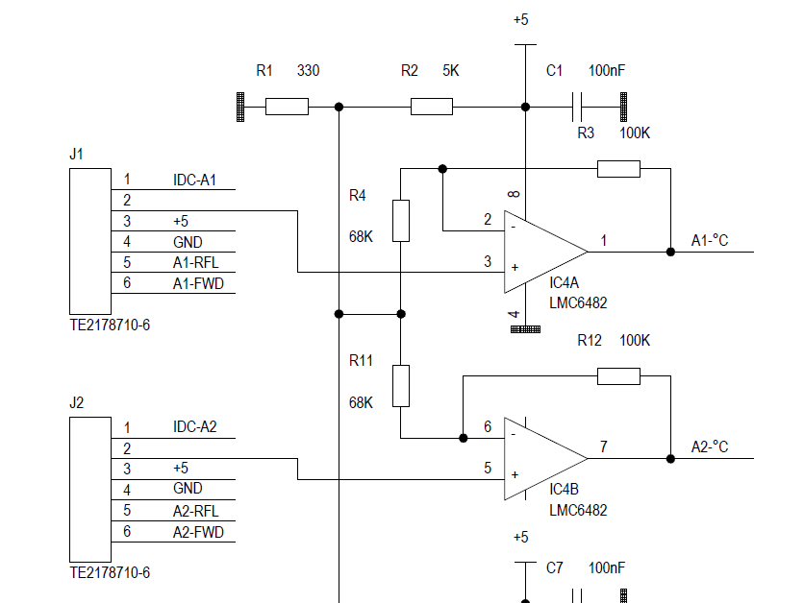
 |  |  | RFQ_5kPAmainCPU_Pin구성( STM32F407VGT6_LQFP100)

 |  | BCB_Pin | PIN NO | SW Pin | 기본용도1 | MX setting | PA unit 용도 | PA unit 용도설명 | 연결 chip No | 기본용도2
 | 1 | Z3-31 | 1 | PE02 | IO | MUX_RFonO | MUX brd RF On CNTR Out | DPA Bais On출력 | PT7 TLP291-2 = Z5-8
 | 2 | Z3-32 | 2 | PE03 | IO_o |  | nc
 | 3 | Z3-33 | 3 | PE04 | IO_o |  | nc
 | 4 | Z3-34 | 4 | PE05 | IO_o |  | nc
 | 5 | Z3-35 | 5 | PE06 | IO_o |  | nc
 | 7 | Z3-37 | 7 | PC13 | IO_o |  | nc
 | 8 | Z3-38 | 8 | PC14 | IO_o |  | nc
 | 9 | Z3-40 | 9 | PC15 | IO_o |  | nc
 | 14 | Z4-10 | 14 | NRST | Z1-7 | MCU Reset
 | 15 | Z4-39 | 15 | PC00 | io |  | nc |  |  | 9
1 | 16 | Z4-40 | 16 | PC01 | ADC2_In11 | PltDr_Cur16 | Pallet DPA DC Current ADC in | ADC2_In11
 | 17 | Z4-38 | 17 | PC02 | ADC2_In12 | Plt1_Cur17 | Pallet 1 DC Current ADC in | ADC2_In12
 | 18 | Z4-37 | 18 | PC03 | ADC_in13 | Plt2_Cur18 | Pallet 2 DC Current ADC in | ADC2_In13
 | 23 | Z4-36 | 23 | PA00 | ADC_in_4 | Plt3_Cur23 | Pallet 3 DC Current ADC in | ADC2_In0
 | 24 | Z4-12 | 24 | PA01 | IO_o | nc | Pallet 6 DC Curr ADC in | ADC1_in1 | Pallet 6 DC Curr ADC in
 | 25 | Z4-11 | 25 | PA02 | IO_o | nc | nc
 | 26 | Z4-35 | 26 | PA03 | ADC2_In3 | Plt4_Cur26 | Pallet 4 DC Current ADC in | ADC2_In3
 | 29 | Z4-34 | 29 | PA04 | IO_o | nc | nc | nc | 0 ~ 3V 전압출력 | DAC_OUT_0
 | 30 | Z4-33 | 30 | PA05 | IO_o | nc | nc | nc | 0 ~ 3V 전압출력 | DAC_OUT_1
 | 31 | Z4-32 | 31 | PA06 | IO_o | nc | nc | ADC2_In6 | Pallet 5 DC Current ADC in | 10
 | 32 | Z4-09 | 32 | PA07 | ADC_in_9 | IF422ENB | IF brd RS422 TX ENB
 | 33 | Z3-26 | 33 | PC04 | ADC1_IN14 | RFLin33 | PA Out RFL power ADC in | ADC1_IN14 | Z2-11
 | 34 | Z3-22 | 34 | PC05 | ADC1_IN15 | FWDin34 | PA Out FWD power ADC in | ADC1_IN15 | Z2-10 | 13
 | 35 | Z4-31 | 35 | PB00 | ADC2_In8 | DC65v35 | Pallet DC 65V ADC in |  |  | 14
 | 36 | Z4-30 | 36 | PB01 | IO_i | STBcmdi | Standby Command in | From IF Board |  | 15
 | 37 | Z4-29 | 37 | PB02 | IO_i | RSTcmdi | Reset Command in | From IF Board |  | 16
 | 38 | Z4-28 | 38 | PE07 | IO_i | RFONcmdi | RF Enable Command in | From IF Board |  | 17
 | 39 | Z4-27 | 39 | PE08 | IO_O | FLTstsO | PA Fault Status out | to IF Board |  | 18
 | 40 | Z4-26 | 40 | PE09 | IO_O | ONstsO | PA ON Status out | to IF Board |  | 19
 | 41 | Z4-25 | 41 | PE10 | IO_O | nc | nc |  |  | 20
 | 42 | Z4-24 | 42 | PE11 | IO_O | nc | nc |  |  | 21
 | 43 | Z4-23 | 43 | PE12 | IO_14 | DCpkNorLed | DC Pack Comm Normal LED |  |  | 22
 | 44 | Z4-22 | 44 | PE13 | IO_15 | MUXcomLed | MUX Comm 점멸LED |  |  | 23
 | 47 | Z4-19 | 47 | PB10 | IO_O | nc | nc |  |  | UART3 TX(AF7)
 | 48 | Z4-16 | 48 | PB11 | IO_O | nc | nc |  |  | UART3 RX(AF7)
 | 51 | Z3-09 | 51 | PB12 | IO_O | nc | nc | SPI CS | SPI CS
 | 52 | Z3-07 | 52 | PB13 | IO_O | nc | nc | SPI_SCK | SPI_SCK
 | 53 | Z4-18 | 53 | PB14 | IO_O | nc | nc | SPI_MiSO | SPI_MiSO
 | 54 | Z4-17 | 54 | PB15 | IO_O | nc | nc | SPI_MOSi | SPI_MOSi
 | 56 |  | 56 | PD09 | DA_SCLK |  | 연결은 되었으나 미 사용 |  |  | LJH DAC
 | 57 |  | 57 | PD10 | DA_Din |  | 연결은 되었으나 미 사용 |  |  | LJH DAC
 | 58 |  | 58 | PD11 | DA_ENB1 |  | 연결은 되었으나 미 사용 |  |  | LJH DAC
 | 63 | Z4-08 | 63 | PC06 | UART6_TXD | UART6_TX | IF brd RS422통신 | IF brd의 Slave |  | UART6_TXD(AF8)
 | 64 | Z4-07 | 64 | PC07 | UART6_RXD | UART6_RX | IF brd RS422통신 | IF brd의 Slave |  | UART6_RXD(AF8)
 | 65 |  | 65 | PC08 | DA_ENB2 |  | 연결은 되었으나 미 사용
 | 66 | Z4-05 | 66 | PC09 | I2C3_SDA | DCpack_SDA | DC Pack I2C SDA |  | PCA9515A-3 = Z1-10
 | 67 | Z3-02 | 67 | PA08 | I2C3_SCL | DCpack_SCL | DC Pack I2C SCL |  | PCA9515A-2 = Z1-9
 | 68 | Z3-03 | 68 | PA09 | USART1_TX | USART1_TX | PA 전면 Momitor Com TX |  | MAX3232-10 | UART1 TX(AF7)
 | 69 | Z3-04 | 69 | PA10 | USART1_RX | USART1_RX | PA 전면 Momitor Com RX |  | MAX3232-11 | UART1 RX(AF7)
 | 70 | Z3-05 | 70 | PA11 | IO_i | PS4_NORi | DC PWR Pack4 NOR Sts in | 용도 없음 | PT1 TLP291_4-16
 | 71 | Z3-06 | 71 | PA12 | IO_i | PS3_NORi | DC PWR Pack3 NOR Sts in |  | PT1 TLP291_4-14
 | 78 | Z3-10 | 78 | PC10 | IO_o | DcPackOnO | DC Pack On CNTR out |  | PT2-TLP291-2 | UART4_TXD(AF8)
 | 79 | Z3-11 | 79 | PC11 | IO_i | DCps2_i | DC PWR Pack2 NOR Sts in |  | PT1 TLP291_4-12 | UART4_RXD(AF8)
 | 80 | Z3-12 | 80 | PC12 | IO_i | DCps1_i | DC PWR Pack1 NOR Sts in |  | PT1 TLP291_4-10 | UART5_TXD(AF8)
 | 81 | Z3-13 | 81 | PD00 | i2C3_ENB | I2C3_ENB | DC Pack I2C COM Enable |  | PCA9515A-5 | CAN1_RXD
 | 82 | Z3-14 | 82 | PD01 | IO_i | Addr1 | PA Address 1 |  | PT3 TLP291_4-16 = Z2-5 | CAN1_TXD
 | 83 | Z3-15 | 83 | PD02 | IO_i | ACinSts | PA Unit AC in Ststus in |  | PT6 - 4 | UART5_RXD(AF8)
 | 84 | Z3-16 | 84 | PD03 | IO_i | Addr2 | PA Address 2 |  | PT3 TLP291_4-14 = Z2-6 | 31
 | 85 | Z3-17 | 85 | PD04 | IO_i | Addr4 | PA Address 4 |  | PT3 TLP291_4-12 = Z2-7 | 32
 | 86 | Z3-18 | 86 | PD05 | UART2_TXD | MuxTX2 | MUX 232 COM TX | MUX Brd 통신 | U4_SN65HVD11DR-4 | UART2 TX(AF7)
 | 87 | Z3-19 | 87 | PD06 | UART2_RXD | MuxRX2 | MUX 232 COM RX | MUX Brd 통신 | U5_SN65HVD11DR-1 | UART2 RX(AF7)
 | 88 | Z3-20 | 88 | PD07 | IO_i | Addr8 | PA Address 8 |  | PT3 TLP291_4-10 = Z2-8 | 33
 | 91 | Z3-23 | 91 | PB05 | IO_o | FntSTB_led | PA Standby LED out | PA unit전면 | Z2-13 | 34
 | 92 | Z3-24 | 92 | PB06 | nc | I2C1_SCL | I2C1_SCL | EPROM 연결 | nc | I2C1_SCL
 | 93 | Z3-25 | 93 | PB07 | nc | I2C1_SDA | I2C1_SDA | EPROM 연결 | nc | I2C1_SDA
 | 95 | Z3-27 | 95 | PB08 | IO_o | FntON_led | PA On LED out | PA unit전면 | PT4 TLP291_4-4 = Z2-14 | 12
 | 96 | Z3-28 | 96 | PB09 | IO_o | FntFLT_led | PA Fault LED out | PA unit전면 | PT4 TLP291_4-6 = Z2-15
 | 97 | Z3-29 | 97 | PE00 | IO_i | MUXrfOnStsi | PA RF On Status in | From MUX board | PT5 TLP291-4 = Z5-6
 | 98 | Z3-30 | 98 | PE01 | io |  | nc
 | 46 | NC | 46 | PE15 | IO | 24FC128 | EEPROM_SCL | I2C SDA |  | ljh EEROM
 | 45 | NC | 45 | PE14 | IO | 24FC128 | EEPROM_SCL | I2C SCL |  | ljh EEROM
 | 62 | NC | 62 | PD15 | IO_i |  | Address1 | CPU PCB내 |  | CPU_BRD위 ADD
 | 61 | NC | 61 | PD14 | IO_i |  | Address2 |  |  | CPU_BRD위 ADD
 | 60 | NC | 60 | PD13 | IO_i |  | Address4 |  |  | CPU_BRD위 ADD
 | 59 | NC | 59 | PD12 | IO_i |  | Address8 |  |  | CPU_BRD위 ADD
 | 55 | NC | 55 | PD08 | IO_O | CPUrun_Led | CPU_Run led | CPU_PCB 내
 |  | NC |  | PC8 | DA_ENB2 | DA_ENB2 | nc |  | DAC 5V out Z4-15
 |  | NC |  | PD11 | DA_ENB1 | DA_ENB1 | nc |  | DAC 5V out Z4-13
 |  | NC |  | PD10 | DA_DIN | DA_DIN | nc
 |  | NC |  | PD9 | DA_SCLK | DA_SCLK | nc
 | 90 | Z1-2 | 90 | PB04 | TRST |  | nc | Slink 미사용으로 NC처리
 | 77 | Z1-3 | 77 | PA15 | JTDI |  | nc | Slink 미사용으로 NC처리
 | 72 | Z1-4 | 72 | PA13 | JTMS |  | SWD 연결 | Firm Down, Debug
 | 76 | Z1-5 | 76 | PA14 | JTCK |  | SWD 연결 | Firm Down, Debug
 | 89 | Z1-6 | 89 | PB03 | JTDO |  | nc | Slink 미사용으로 NC처리
 |  | Z3-01 |  |  |  |  | GND
 |  | Z3-08 |  |  |  |  | nc
 |  | Z3-21 |  |  |  |  | nc |  | nc
 |  | Z3-36 |  |  |  |  | Vbat (SuperC 불필요) | +3.3에 연결
 |  | Z3-39 |  |  |  |  | GND
 |  | Z4-01 |  |  |  |  | 5V-C
 |  | Z4-02 |  |  |  |  | VDD 3.3V in
 |  | Z4-03 |  |  |  |  | GND
 |  | Z4-04 |  |  |  |  | GND
 |  | Z4-06 |  |  |  |  | nc
 |  | Z4-13 |  |  |  |  | DAC 1 | U5 DACO7512-4pin
 |  | Z4-14 |  |  |  | nc | nc
 |  | Z4-15 |  |  |  |  | DAC 1 | U6 DACO7512-4pin
 | 49 | NC | 49 |  | VCAP_1
 | 12 | NC | 12 |  | OSC_IN
 | 13 | NC | 13 |  | OSC_Out
 | 21 | NC | 21 |  | VREF+
 | 22 | NC | 22 |  | VDDA
 | 94 | NC | 94 |  | BOOT0
 | 6 | +3.3V | 6 |  | VBAT
 | 11 | +3.3V | 11 |  | VDD
 | 19 | +3.3V | 19 |  | VDD
 | 28 | +3.3V | 28 |  | VDD_2
 | 50 | +3.3V | 50 |  | VDD
 | 75 | +3.3V | 75 |  | VDD3
 | 100 | +3.3V | 100 |  | VDD_1
 | 73 | 2.2uF | 73 |  | VCAP_2
 | 10 | GND | 10 |  | VSS
 | 20 | GND | 20 |  | VSSA
 | 27 | GND | 27 |  | VSS
 | 74 | GND | 74 |  | VSS
 | 99 | GND | 99 |  | VSS

 |  | BCB_Pin | PIN NO | SW Pin | 기본용도1 | MX setting | PA unit 용도 | PA unit 용도설명 | 연결 chip No | 기본용도2
 | 14 | Z4-10 | 14 | NRST | Z1-7 | MCU Reset
 | 23 | Z4-36 | 23 | PA00 | ADC_in_4 | Plt3_Cur23 | Pallet 3 DC Current ADC in | ADC2_In0
 | 24 | Z4-12 | 24 | PA01 | IO_o | nc | Pallet 6 DC Curr ADC in | ADC1_in1 | Pallet 6 DC Curr ADC in
 | 25 | Z4-11 | 25 | PA02 | IO_o | nc | nc
 | 26 | Z4-35 | 26 | PA03 | ADC2_In3 | Plt4_Cur26 | Pallet 4 DC Current ADC in | ADC2_In3
 | 29 | Z4-34 | 29 | PA04 | IO_o | nc | nc | nc | 0 ~ 3V 전압출력 | DAC_OUT_0
 | 30 | Z4-33 | 30 | PA05 | IO_o | nc | nc | nc | 0 ~ 3V 전압출력 | DAC_OUT_1
 | 31 | Z4-32 | 31 | PA06 | IO_o | nc | nc | ADC2_In6 | Pallet 5 DC Current ADC in | 10
 | 32 | Z4-09 | 32 | PA07 | ADC_in_9 | IF422ENB | IF brd RS422 TX ENB
 | 67 | Z3-02 | 67 | PA08 | I2C3_SCL | DCpack_SCL | DC Pack I2C SCL |  | PCA9515A-2 = Z1-9
 | 68 | Z3-03 | 68 | PA09 | USART1_TX | USART1_TX | PA 전면 Momitor Com TX |  | MAX3232-10 | UART1 TX(AF7)
 | 69 | Z3-04 | 69 | PA10 | USART1_RX | USART1_RX | PA 전면 Momitor Com RX |  | MAX3232-11 | UART1 RX(AF7)
 | 70 | Z3-05 | 70 | PA11 | IO_O | nc | DC PWR Pack4 NOR Sts in |  | PT1 TLP291_4-16
 | 71 | Z3-06 | 71 | PA12 | IO_i | PS3_NORi | DC PWR Pack3 NOR Sts in |  | PT1 TLP291_4-14
 | 72 | Z1-4 | 72 | PA13 | JTMS |  | SWD 연결 | Firm Down, Debug
 | 76 | Z1-5 | 76 | PA14 | JTCK |  | SWD 연결 | Firm Down, Debug
 | 77 | Z1-3 | 77 | PA15 | IO_O |  | JTDI | Slink 미사용으로 NC처리
 | 35 | Z4-31 | 35 | PB00 | ADC2_In8 | DC65v35 | Pallet DC 65V ADC in |  |  | 14
 | 36 | Z4-30 | 36 | PB01 | IO_i | STBcmdi | Standby Command in | From IF Board |  | 15
 | 37 | Z4-29 | 37 | PB02 | IO_i | RSTcmdi | Reset Command in | From IF Board |  | 16
 | 89 | Z1-6 | 89 | PB03 | JTDO |  | nc | Slink 미사용으로 NC처리
 | 90 | Z1-2 | 90 | PB04 | TRST |  | nc | Slink 미사용으로 NC처리
 | 91 | Z3-23 | 91 | PB05 | IO_o | FntSTB_led | PA Standby LED out | PA unit전면 | Z2-13 | 34
 | 92 | Z3-24 | 92 | PB06 | IO_O | nc | I2C1_SCL | EPROM 연결 | nc | I2C1_SCL
 | 93 | Z3-25 | 93 | PB07 | IO_O | nc | I2C1_SDA | EPROM 연결 | nc | I2C1_SDA
 | 95 | Z3-27 | 95 | PB08 | IO_o | FntON_led | PA On LED out | PA unit전면 | PT4 TLP291_4-4 = Z2-14 | 12
 | 96 | Z3-28 | 96 | PB09 | IO_o | FntFLT_led | PA Fault LED out | PA unit전면 | PT4 TLP291_4-6 = Z2-15
 | 47 | Z4-19 | 47 | PB10 | IO_i | COM6_ENBi | IF board Comm Enable |  | Low 떨어지면 Reponse TX | UART3 TX(AF7)
 | 48 | Z4-16 | 48 | PB11 | IO_O | nc | nc |  |  | UART3 RX(AF7)
 | 51 | Z3-09 | 51 | PB12 | IO_O | nc | nc | SPI CS | SPI CS
 | 52 | Z3-07 | 52 | PB13 | IO_O | nc | nc | SPI_SCK | SPI_SCK
 | 53 | Z4-18 | 53 | PB14 | IO_O | nc | nc | SPI_MiSO | SPI_MiSO
 | 54 | Z4-17 | 54 | PB15 | IO_O | nc | nc | SPI_MOSi | SPI_MOSi
 | 15 | Z4-39 | 15 | PC00 | IO_O | nc | nc |  |  | 9
1 | 16 | Z4-40 | 16 | PC01 | ADC2_In11 | PltDr_Cur16 | Pallet DPA DC Current ADC in | ADC2_In11
 | 17 | Z4-38 | 17 | PC02 | ADC2_In12 | Plt1_Cur17 | Pallet 1 DC Current ADC in | ADC2_In12
 | 18 | Z4-37 | 18 | PC03 | ADC_in13 | Plt2_Cur18 | Pallet 2 DC Current ADC in | ADC2_In13
 | 33 | Z3-26 | 33 | PC04 | ADC1_IN14 | RFLin33 | PA Out RFL power ADC in | ADC1_IN14 | Z2-11
 | 34 | Z3-22 | 34 | PC05 | ADC1_IN15 | FWDin34 | PA Out FWD power ADC in | ADC1_IN15 | Z2-10 | 13
 | 63 | Z4-08 | 63 | PC06 | UART6_TXD | UART6_TX | IF brd RS422통신 | IF brd의 Slave |  | UART6_TXD(AF8)
 | 64 | Z4-07 | 64 | PC07 | UART6_RXD | UART6_RX | IF brd RS422통신 | IF brd의 Slave |  | UART6_RXD(AF8)
 | 65 |  | 65 | PC08 | DA_ENB2 |  | 연결은 되었으나 미 사용
 | 66 | Z4-05 | 66 | PC09 | I2C3_SDA | DCpack_SDA | DC Pack I2C SDA |  | PCA9515A-3 = Z1-10
 | 78 | Z3-10 | 78 | PC10 | IO_o | DcPackOnO | DC Pack On CNTR out |  | PT2-TLP291-2 | UART4_TXD(AF8)
 | 79 | Z3-11 | 79 | PC11 | IO_i | DCps2_i | DC PWR Pack2 NOR Sts in |  | PT1 TLP291_4-12 | UART4_RXD(AF8)
 | 80 | Z3-12 | 80 | PC12 | IO_i | DCps1_i | DC PWR Pack1 NOR Sts in |  | PT1 TLP291_4-10 | UART5_TXD(AF8)
 | 7 | Z3-37 | 7 | PC13 | IO_o |  | nc
 | 8 | Z3-38 | 8 | PC14 | IO_o |  | nc
 | 9 | Z3-40 | 9 | PC15 | IO_o |  | nc
 |  | Z4_13 |  | PC8 | IO_o | DA_ENB2 | nc |  | DAC 5V out Z4-15
 | 81 | Z3-13 | 81 | PD00 | i2C3_ENB | I2C3_ENB | DC Pack I2C COM Enable |  | PCA9515A-5 | CAN1_RXD
 | 82 | Z3-14 | 82 | PD01 | IO_i | Addr1 | PA Address 1 |  | PT3 TLP291_4-16 = Z2-5 | CAN1_TXD
 | 83 | Z3-15 | 83 | PD02 | IO_i | ACinSts | PA Unit AC in Ststus in |  | PT6 - 4 | UART5_RXD(AF8)
 | 84 | Z3-16 | 84 | PD03 | IO_i | Addr2 | PA Address 2 |  | PT3 TLP291_4-14 = Z2-6 | 31
 | 85 | Z3-17 | 85 | PD04 | IO_i | Addr4 | PA Address 4 |  | PT3 TLP291_4-12 = Z2-7 | 32
 | 86 | Z3-18 | 86 | PD05 | UART2_TXD | MuxTX2 | MUX 232 COM TX | MUX Brd 통신 | U4_SN65HVD11DR-4 | UART2 TX(AF7)
 | 87 | Z3-19 | 87 | PD06 | UART2_RXD | MuxRX2 | MUX 232 COM RX | MUX Brd 통신 | U5_SN65HVD11DR-1 | UART2 RX(AF7)
 | 88 | Z3-20 | 88 | PD07 | IO_i | Addr8 | PA Address 8 |  | PT3 TLP291_4-10 = Z2-8 | 33
 | 55 | NC | 55 | PD08 | IO_O | CPUrun_Led | CPU_Run led | CPU_PCB 내
 | 56 |  | 56 | PD09 | DA_SCLK | Not Used | 연결은 되었으나 미 사용 |  |  | LJH DAC
 | 57 |  | 57 | PD10 | DA_Din | Not Used | 연결은 되었으나 미 사용 |  |  | LJH DAC
 | 58 | Z4_15 | 58 | PD11 | DA_ENB1 | Not Used | 연결은 되었으나 미 사용 |  |  | LJH DAC
 | 59 | NC | 59 | PD12 | IO_i |  | Address8 | 전면 로타리 설정 |  | CPU_BRD위 ADD
 | 60 | NC | 60 | PD13 | IO_i |  | Address4 | 전면 로타리 설정 |  | CPU_BRD위 ADD
 | 61 | NC | 61 | PD14 | IO_i |  | Address2 | 전면 로타리 설정 |  | CPU_BRD위 ADD
 | 62 | NC | 62 | PD15 | IO_i |  | Address1 | 전면 로타리 설정 |  | CPU_BRD위 ADD
 |  | NC |  | PD9 | IO_O | DA_SCLK | nc | 미 사용
 | 97 | Z3-29 | 97 | PE00 | IO_i | MUXrfOnStsi | PA RF On Status in | From MUX board | PT5 TLP291-4 = Z5-6
 | 98 | Z3-30 | 98 | PE01 | IO_O |  | nc
 | 1 | Z3-31 | 1 | PE02 | IO_O | MUX_RFonO | MUX brd RF On CNTR Out | DPA Bais On출력 | PT7 TLP291-2 = Z5-8
 | 2 | Z3-32 | 2 | PE03 | IO_o |  | nc
 | 3 | Z3-33 | 3 | PE04 | IO_o |  | nc
 | 4 | Z3-34 | 4 | PE05 | IO_o |  | nc
 | 5 | Z3-35 | 5 | PE06 | IO_o |  | nc
 | 38 | Z4-28 | 38 | PE07 | IO_i | RFONcmdi | RF Enable Command in | From IF Board |  | 17
 | 39 | Z4-27 | 39 | PE08 | IO_O | FLTstsO | PA Fault Status out | to IF Board |  | 18
 | 40 | Z4-26 | 40 | PE09 | IO_O | ONstsO | PA ON Status out | to IF Board |  | 19
 | 41 | Z4-25 | 41 | PE10 | IO_O | nc | nc |  |  | 20
 | 42 | Z4-24 | 42 | PE11 | IO_O | nc | nc |  |  | 21
 | 43 | Z4-23 | 43 | PE12 | IO_14 | DCpkNorLed | DC Pack Comm Normal LED |  |  | 22
 | 44 | Z4-22 | 44 | PE13 | IO_15 | MUXcomLed | MUX Comm 점멸LED |  |  | 23
 | 45 | NC | 45 | PE14 | IO_O | Very High set | EEPROM_SCL | I2C SCL | 24FC128 | ljh EEROM
 | 46 | NC | 46 | PE15 | IO | Very High set | EEPROM_SCL | I2C SDA | 24FC128 | ljh EEROM

 |  | BCB_Pin | PIN NO | SW Pin | 용도
 |  | Z3-01 |  |  |  |  | GND
 | 67 | Z3-02 | 67 | PA08 | I2C3_SCL | I2C3_SCL | DC Pack I2C SCL | EXT I2C SCL | PCA9515A-2 = Z1-9
 | 68 | Z3-03 | 68 | PA09 |  | USART1_TX | PA 전면 Momitor Com TX |  | MAX3232-10 | UART1 TX(AF7)
 | 69 | Z3-04 | 69 | PA10 |  | USART1_RX | PA 전면 Momitor Com RX |  | MAX3232-11 | UART1 RX(AF7)
 | 70 | Z3-05 | 70 | PA11 |  | GPIO_input | DC PWR Pack4 NOR Sts in |  | PT1 TLP291_4-16
 | 71 | Z3-06 | 71 | PA12 | IO_28 | GPIO_input | DC PWR Pack3 NOR Sts in |  | PT1 TLP291_4-14
 | 52 | Z3-07 | 52 | PB13 |  |  | SPI_SCK |  | Z7_EXT_SPA-1
 |  | Z3-08 |  |  |  |  | nc
 | 51 | Z3-09 | 51 | PB12 |  | 배선 누락 | SPI CS |  | Z7_EXT_SPA-4
 | 78 | Z3-10 | 78 | PC10 | UART4_TXD | DcPackOnO | DC Pack On CNTR out | Standby CMD시 동작 | PT2-TLP291-2 | UART4_TXD(AF8)
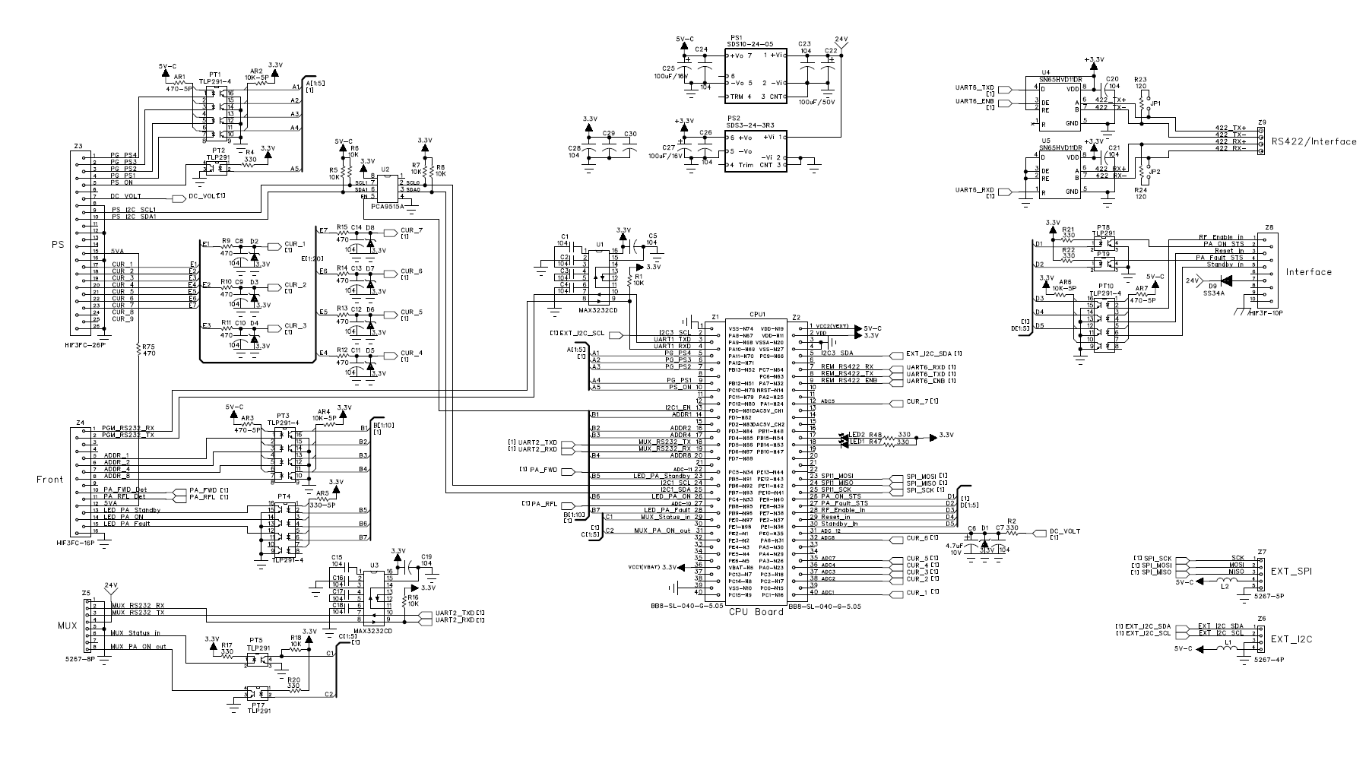
 | 79 | Z3-11 | 79 | PC11 | UART4_RXD | GPIO_input | DC PWR Pack2 NOR Sts in |  | PT1 TLP291_4-12 | UART4_RXD(AF8)
 | 80 | Z3-12 | 80 | PC12 | UART5_TXD | GPIO_input | DC PWR Pack1 NOR Sts in |  | PT1 TLP291_4-10 | UART5_TXD(AF8)
 | 81 | Z3-13 | 81 | PD00 | CAN1_RXD | GPIO_output | DC Pack I2C COM Enable |  | PCA9515A-5
 | 82 | Z3-14 | 82 | PD01 | CAN1_TXD | SW Pin | Mother NO | PIN NO | Lee용도
 | 83 | Z3-15 | 83 | PD02 | UART5_RXD | GPIO_input | PA Unit AC in Ststus in |  | PT6 - 4 | UART5_RXD(AF8)
 | 84 | Z3-16 | 84 | PD03 | IO_26 | GPIO_input | PA Address 2 |  | PT3 TLP291_4-14 = Z2-6 | 31
 | 85 | Z3-17 | 85 | PD04 | IO_27 | GPIO_input | PA Address 4 |  | PT3 TLP291_4-12 = Z2-7 | 32
 | 86 | Z3-18 | 86 | PD05 | UART2_TXD | USART2_TX | MUX 232 COM TX | MUX Brd 통신 | U4_SN65HVD11DR-4 | UART2 TX(AF7)
 | 87 | Z3-19 | 87 | PD06 | UART2_RXD | USART2_RX | MUX 232 COM RX | MUX Brd 통신 | U5_SN65HVD11DR-1 | UART2 RX(AF7)
 | 88 | Z3-20 | 88 | PD07 | IO_25 | GPIO_input | PA Address 8 |  | PT3 TLP291_4-10 = Z2-8 | 33
 |  | Z3-21 |  |  |  |  | nc |  | nc
 | 34 | Z3-22 | 34 | PC05 | ADC_in_11 | FWDin34 | PA Out FWD power ADC in | ADC1_IN15 | Z2-10 | 13
 | 91 | Z3-23 | 91 | PB05 | IO_24 | GPIO_output | PA Standby LED out | PA unit전면 | Z2-13 | 34
 | 92 | Z3-24 | 92 | PB06 | I2C1_SCL | I2C1_SCL | I2C1_SCL | EPROM 연결 | nc | I2C1_SCL
 | 93 | Z3-25 | 93 | PB07 | I2C1_SDA | I2C1_SDA | I2C1_SDA | EPROM 연결 | nc | I2C1_SDA
바뀜 | 33 | Z3-26 | 33 | PC04 |  | RFLin33 | PA Out RFL power ADC in | ADC1_IN14 | Z2-11
바뀜 | 95 | Z3-27 | 95 | PB08 | ADC_in_10 | GPIO_output | PA On LED out | PA unit전면 | PT4 TLP291_4-4 = Z2-14 | 12
 | 96 | Z3-28 | 96 | PB09 | io | GPIO_output | PA Fault LED out | PA unit전면 | PT4 TLP291_4-6 = Z2-15
 | 97 | Z3-29 | 97 | PE00 | io | GPIO_input | MUX Bias On Status in | PA RF on용 | PT5 TLP291-4 = Z5-6
 | 98 | Z3-30 | 98 | PE01 | io |  | nc
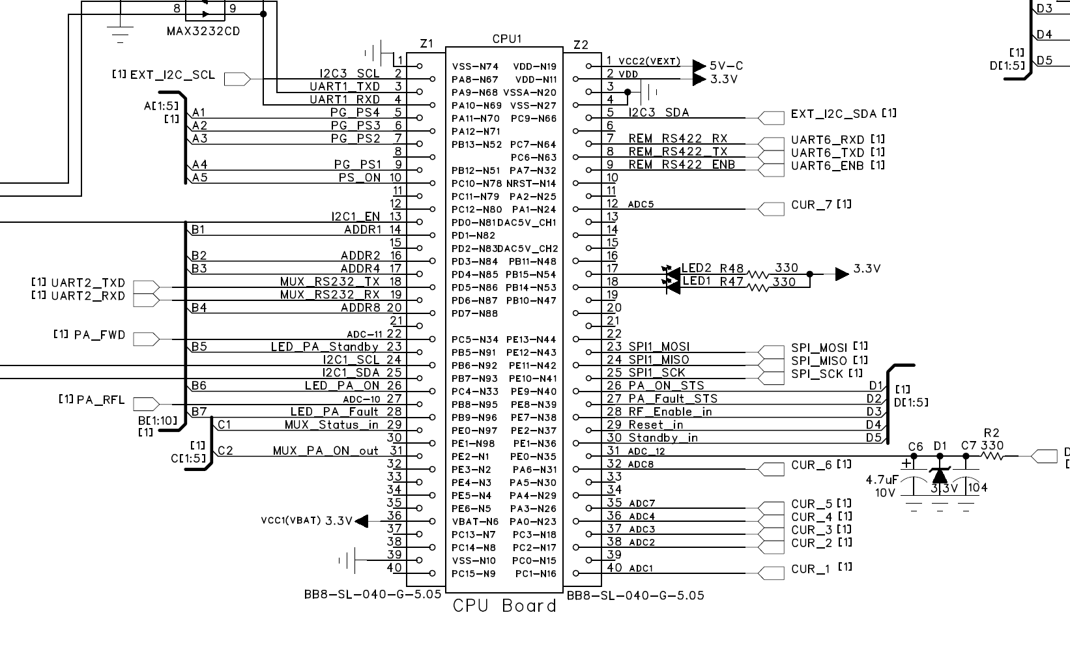
 | 1 | Z3-31 | 1 | PE02 | IO | MUX_RFonO | MUX brd RF On CNTR Out | DPA Bais On출력 | PT7 TLP291-2 = Z5-8
 | 2 | Z3-32 | 2 | PE03 | IO |  | nc
 | 3 | Z3-33 | 3 | PE04 | IO |  | nc
 | 4 | Z3-34 | 4 | PE05 | IO |  | nc
 | 5 | Z3-35 | 5 | PE06 | IO |  | nc
 |  | Z3-36 |  |  |  |  | Vbat (SuperC 불필요) | +3.3에 연결
 | 7 | Z3-37 | 7 | PC13 | IO |  | nc
 | 8 | Z3-38 | 8 | PC14 | IO |  | nc
 |  | Z3-39 |  |  |  |  | GND
 | 9 | Z3-40 | 9 | PC15 | IO |  | nc
 |  | Z4-01 |  |  |  |  | 5V-C
 |  | Z4-02 |  |  |  |  | VDD 3.3V in
 |  | Z4-03 |  |  |  |  | GND
 |  | Z4-04 |  |  |  |  | GND
 | 66 | Z4-05 | 66 | PC09 | I2C_DATA | I2C3_SDA | DC Pack I2C SDA | DC Pack 통신 | PCA9515A-3 = Z1-10
 |  | Z4-06 |  |  |  |  | nc
 | 64 | Z4-07 | 64 | PC07 | UART6_RXD | UART6_RX | IF brd RS422통신 | IF brd의 Slave |  | UART6_RXD(AF8)
 | 63 | Z4-08 | 63 | PC06 | UART6_TXD | UART6_TX | IF brd RS422통신 | IF brd의 Slave |  | UART6_TXD(AF8)
 | 32 | Z4-09 | 32 | PA07 | ADC_in_9 | GPIO_output | IF brd RS422 TX ENB
 | 14 | Z4-10 | 14 | NRST | Z1-7 |  | nc
 | 25 | Z4-11 | 25 | PA02 | ADC_in_6 |  | nc
 | 24 | Z4-12 | 24 | PA01 | ADC_in_5 | ADC1_IN15 | Pallet 6 DC Curr ADC in
 |  | Z4-13 |  |  |  |  | DAC 1 | U5 DACO7512-4pin
 |  | Z4-14 |  |  |  | nc | nc
 |  | Z4-15 |  |  |  |  | DAC 1 | U6 DACO7512-4pin
 | 48 | Z4-16 | 48 | PB11 |  | ADC2_EXT11 |  |  |  | UART3 RX(AF7)
 | 54 | Z4-17 | 54 | PB15 | SPI_MOSi | GPIO_output | SPI_MiSO
 | 53 | Z4-18 | 53 | PB14 | SPI_MiSO | GPIO_output | SPI_MOSi
 | 47 | Z4-19 | 47 | PB10 |  |  |  |  |  | UART3 TX(AF7)
 | 44 | Z4-22 | 44 | PE13 | IO_15 |  | MUX Comm 점멸LED |  |  | 23
 | 43 | Z4-23 | 43 | PE12 | IO_14 |  | DC Pack Comm Normal LED |  |  | 22
 | 42 | Z4-24 | 42 | PE11 | IO_13 |  |  |  |  | 21
 | 41 | Z4-25 | 41 | PE10 | IO_12 |  |  |  |  | 20
 | 40 | Z4-26 | 40 | PE09 | io | GPIO_output | PA ON Status out | to IF Board |  | 19
 | 39 | Z4-27 | 39 | PE08 | io | GPIO_output | PA Fault Status out | to IF Board |  | 18
 | 38 | Z4-28 | 38 | PE07 | io | GPIO_input | RF Enable Command in | From IF Board |  | 17
 | 37 | Z4-29 | 37 | PB02 | IO_8 | GPIO_input | Reset Command in | From IF Board |  | 16
 | 36 | Z4-30 | 36 | PB01 | ADC_in_13 | GPIO_input | Standby Command in | From IF Board |  | 15
 | 35 | Z4-31 | 35 | PB00 | ADC_in_12 | DC65v35 | Pallet DC 65V ADC in | ADC1_In8 |  | 14
 | 31 | Z4-32 | 31 | PA06 | ADC_in_8 |  | Pallet 5 DC Current ADC in | ADC2_In6 |  | 10
 | 30 | Z4-33 | 30 | PA05 | DAC_OUT_1 |  | DAC_OUT_1 | 0 ~ 3V 전압출력
 | 29 | Z4-34 | 29 | PA04 | DAC_OUT_0 |  | DAC_OUT_0 | 0 ~ 3V 전압출력
 | 26 | Z4-35 | 26 | PA03 | ADC_in_7 | Plt4_Cur26 | Pallet 4 DC Current ADC in | ADC2_In3
 | 23 | Z4-36 | 23 | PA00 | ADC_in_4 | Plt3_Cur23 | Pallet 3 DC Current ADC in | ADC2_In0
 | 18 | Z4-37 | 18 | PC03 | ADC_in_3 | Plt2_Cur18 | Pallet 2 DC Current ADC in | ADC2_In13
 | 17 | Z4-38 | 17 | PC02 | ADC_in_2 | Plt1_Cur17 | Pallet 1 DC Current ADC in | ADC2_In12
 | 15 | Z4-39 | 15 | PC00 | io |  | nc |  |  | 9
 | 16 | Z4-40 | 16 | PC01 | ADC_in_1 | PltDr_Cur16 | Pallet DPA DC Current ADC in | ADC2_In11
 | 57 | DA_Din | 57 | PD10 |  |  |  |  |  | LJH DAC
 | 56 | DA_ENB1 | 56 | PD09 |  |  |  |  |  | LJH DAC
 | 58 | DA_SCLK | 58 | PD11 |  |  |  |  |  | LJH DAC
 | 65 |  | 65 | PC08 | DA_ENB2
 | 83 | Z3-15 | 83 | PD02 | UART5_RXD |  |  |  |  | UART5_RXD(AF8)
 | 84 | Z3-16 | 84 | PD03 | IO_26 |  |  |  |  | 31
 | 85 | Z3-17 | 85 | PD04 | IO_27 |  |  |  |  | 32
 | 86 | Z3-18 | 86 | PD05 | UART2_TXD |  |  |  |  | UART2 TX(AF7)
 | 87 | Z3-19 | 87 | PD06 | UART2_RXD |  |  |  |  | UART2 RX(AF7)
 | 88 | Z3-20 | 88 | PD07 | IO_25 |  |  |  |  | 33
 | 89 | Z1-6 | 89 | PB03 | JTDO
 | 90 | Z1-2 | 90 | PB04 | TRST
 | 91 | Z3-23 | 91 | PB05 | IO_24 |  |  |  |  | 34
 | 92 | Z3-24 | 92 | PB06 | I2C1_SCL |  |  |  |  | I2C1_SCL | 24FC128 | jid EEPROM
 | 93 | Z3-25 | 93 | PB07 | I2C1_SDA |  |  |  |  | I2C1_SDA |  | jid EEPROM
 | 94 |  | 94 | BOOT0
 | 95 | Z3-27 | 95 | PB08 | Reset
 | 96 | Z3-28 | 96 | PB09 | io |  |  |  |  | 35
 | 97 | Z3-29 | 97 | PE00 | io |  |  |  |  | 36
 | 98 | Z3-30 | 98 | PE01 | io |  |  |  |  | 38
 | 99 | GND | 99 | VSS
 | 100 | +3.3V | 100 | VDD_1
 |  | Mother NO | PIN NO | SW Pin | Lee용도

